Задание 1 баги вне тестовой док
ID | Название БР | Приоритет | Статус | Предусловия | Шаги воспроизведения | Ожидаемый результат | Фактический результат | Окружение
Баг-репорты функциональности экрана «Сделать заказ»
ID-1 | Обязательно для заполнения поле «Адрес» по факту не обязательно, поле не подсвечивается красным, система дает перейти на следующую форму «Про аренду» экрана «Сделать заказ» | Блокирующий | Открыт | Открыть тестовый стенд Яндекс Самокат УЧЕБНЫЙ ТРЕНАЖЕР | 1. В шапке лендинга нажать на кнопку «Заказать» 2. В поле Имя ввести данные (Егор) 3. В поле Фамилия ввести данные (Петров) 4. Поле Адрес оставить пустым 5. В поле Станция метро выбрать Черкизовская 6. В поле Телефон ввести данные (+79835765555) 7. Нажать кнопку Далее | Поле обязательное, система не дает перейти на следующую форму «Про аренду», поле подсвечивается красным | Поле не обязательное, поле не подсвечивается красным, система дает перейти на следующую форму «Про аренду» | Windows 10 Pro, Yandex Браузер (26.8.2.1064 (64-bit)), 1920x1080; Chrome Браузер (26.8.2.1064 (64-bit)), 1280x720 | 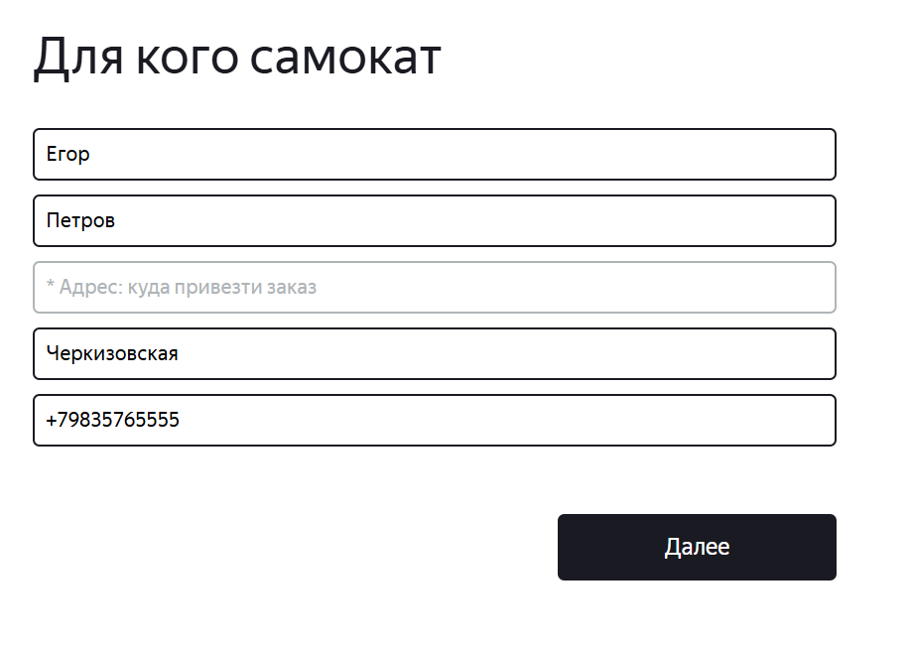
ID-2 | Поле «Дата доставки» экрана «Сделать заказ» не подсвечивается синим, при выборе пользователем другой даты | Желательный | Открыт | Открыть тестовый стенд Яндекс Самокат УЧЕБНЫЙ ТРЕНАЖЕР | 1. В шапке лендинга нажать на кнопку «Заказать» 2. В поле Имя ввести данные (Егор) 3. В поле Фамилия ввести данные (Петров) 4. В поле Адрес ввести данные (ул. Ленина, д.4) 5. В поле Станция метро выбрать Черкизовская 6. В поле Телефон ввести данные (+79835765555) 7. Нажать кнопку Далее 8. В поле Когда привести самокат выбрать дату - 04.10.2026 9. Нажать на поле Когда привести самокат 10. В календаре поля Когда мышкой выбрать другую дату (01.11.2026) | Поле подсвечивается синим | Поле не подсвечивается синим | Windows 10 Pro, Yandex Браузер (26.8.2.1064 (64-bit)), 1920x1080; Chrome Браузер (26.8.2.1064 (64-bit)), 1280x720 | 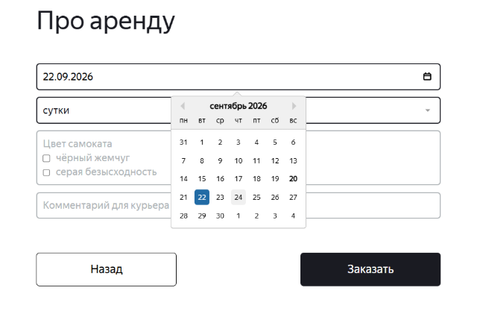
ID-3 | Появляется всплывающее окно с текстом «Хотите оформить заказ?» с двумя кнопками «Да» и «Нет», а не всплывающее окно с текстом «Номер заказа NNNNN. Запишите его: пригодится, чтобы отслеживать статус» при корректном заполнении всех полей экрана «Сделать заказ» (Про аренду) и нажатии кнопки «Заказать» | Критический | Открыт | Открыть тестовый стенд Яндекс Самокат УЧЕБНЫЙ ТРЕНАЖЕР | 1. В шапке лендинга нажать на кнопку «Заказать» 2. В поле Имя ввести данные (Егор) 3. В поле Фамилия ввести данные (Петров) 4. В поле Адрес ввести данные (ул. Ленина, д.4) 5. В поле Станция метро выбрать Черкизовская 6. В поле Телефон ввести данные (+79835765555) 7. Нажать кнопку Далее 8. В поле Когда привести самокат выбрать дату - 04.10.2026 9. В поле Срок аренды выбрать - сутки 10. В поле Цвет самоката выбрать - черный жемчуг и серая безысходность 11. В поле Комментарий ввести данные (Не звонить!) 12. Нажать на кнопку Заказать | Появится всплывающее окно с текстом «Номер заказа NNNNN. Запишите его: пригодится, чтобы отслеживать статус» | Появляется всплывающее окно с текстом «Хотите оформить заказ?» с двумя кнопками «Да» и «Нет» | Windows 10 Pro, Yandex Браузер (26.8.2.1064 (64-bit)), 1920x1080; Chrome Браузер (26.8.2.1064 (64-bit)), 1280x720 | 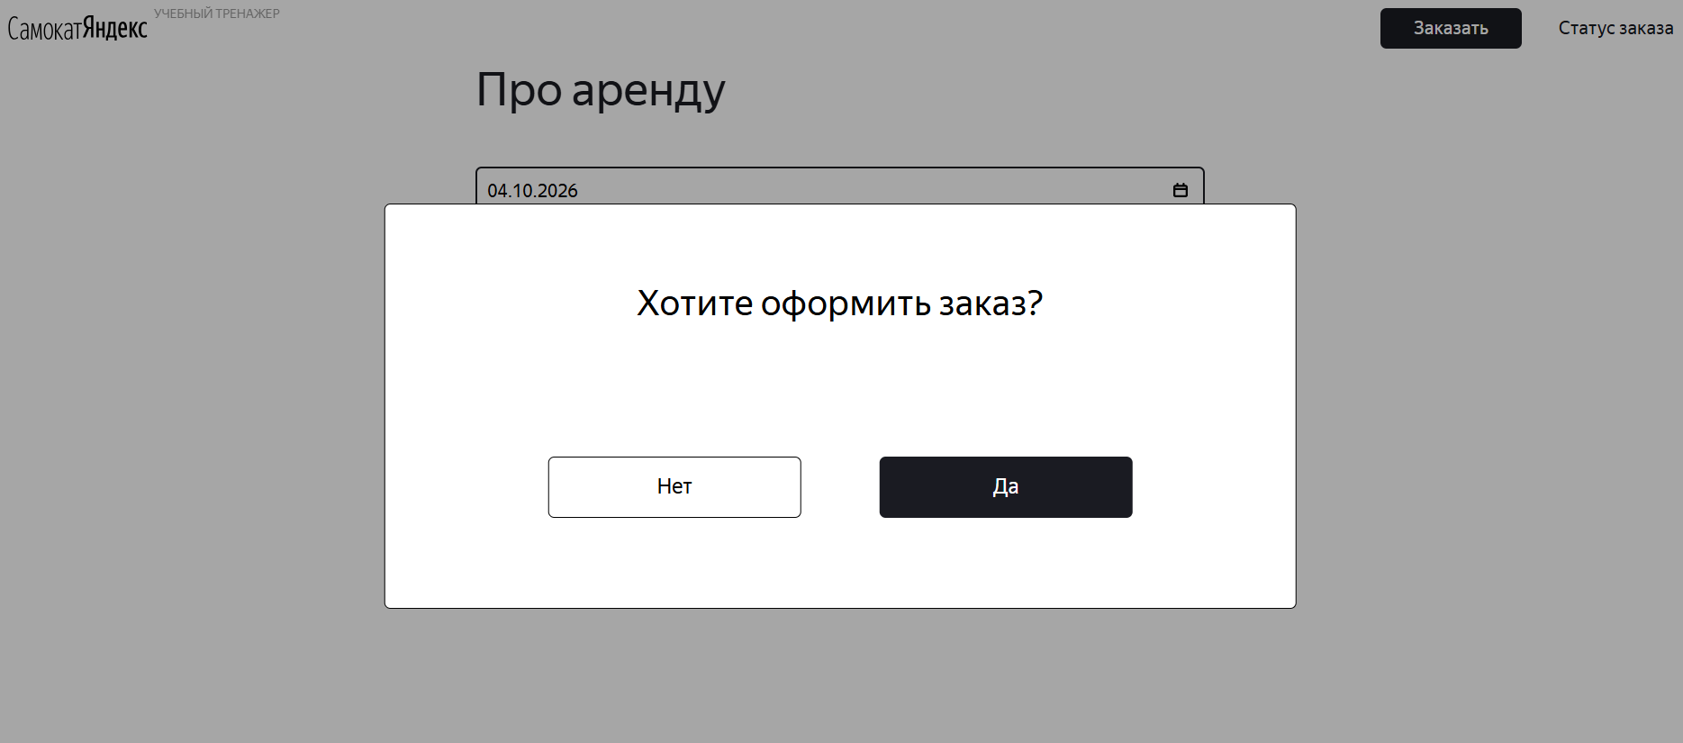
ID-4 | Не появляется сообщение об ошибки для не заполненого поля «Срок аренды» экрана «Сделать заказ», при нажатии кнопки «Заказать» | Стандартный | Открыт | Открыть тестовый стенд Яндекс Самокат УЧЕБНЫЙ ТРЕНАЖЕР | 1. В шапке лендинга нажать на кнопку «Заказать» 2. В поле Имя ввести данные (Егор) 3. В поле Фамилия ввести данные (Петров) 4. В поле Адрес ввести данные (ул. Ленина, д.4) 5. В поле Станция метро выбрать Черкизовская 6. В поле Телефон ввести данные (+79835765555) 7. Нажать кнопку Далее 8. В поле Когда привести самокат выбрать дату - 04.10.2026 9. В поле Цвет самоката выбрать - черный жемчуг и серая безысходность / черный жемчуг / серая безысходность 10. В поле Комментарий ввести данные (Не звонить!) 11. Нажать на кнопку Заказать | Заказ не оформлен, под полем «Срок аренды» появляется ошибка «Введите корректный <имя поля>» | Заказ не оформлен, под полем «Срок аренды» не появляется ошибка «Введите корректный <имя поля>» | Windows 10 Pro, Yandex Браузер (26.8.2.1064 (64-bit)), 1920x1080; Chrome Браузер (26.8.2.1064 (64-bit)), 1280x720 | 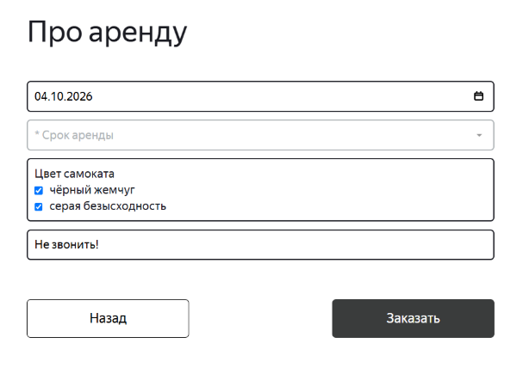 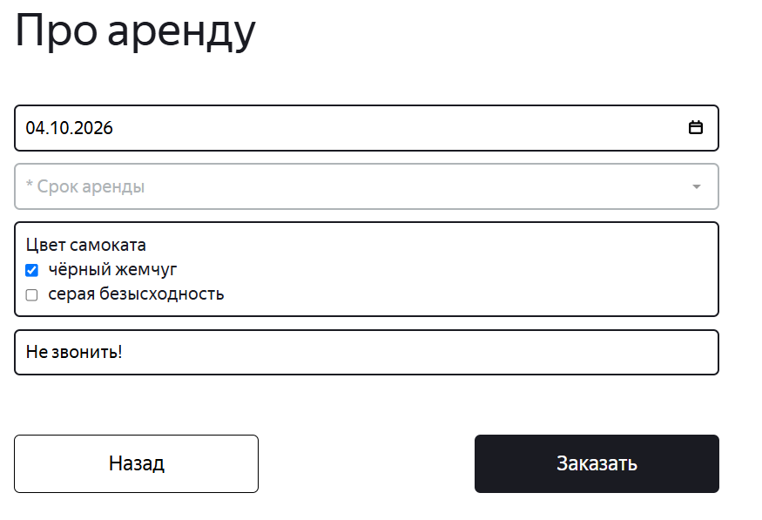 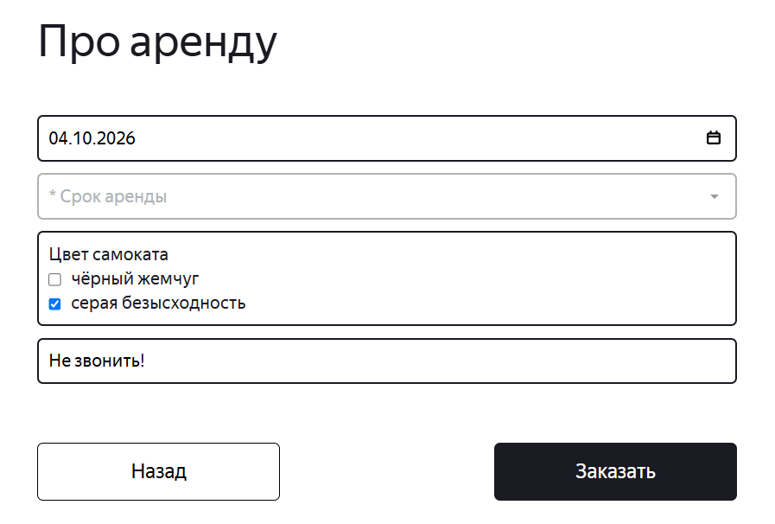
ID-5 | Не появляются сообщения об ошибки для не заполненых полей «Срок аренды», «Комментарий», «Цвет» экрана «Сделать заказ», при нажатии кнопки «Заказать» | Стандартный | Открыт | Открыть тестовый стенд Яндекс Самокат УЧЕБНЫЙ ТРЕНАЖЕР | 1. В шапке лендинга нажать на кнопку «Заказать» 2. В поле Имя ввести данные (Егор) 3. В поле Фамилия ввести данные (Петров) 4. В поле Адрес ввести данные (ул. Ленина, д.4) 5. В поле Станция метро выбрать Черкизовская 6. В поле Телефон ввести данные (+79835765555) 7. Нажать кнопку Далее 8. В поле Когда привести самокат выбрать дату - 04.10.2026 9. Нажать на кнопку Заказать | Заказ не оформлен, под полем «Срок аренды» появляется ошибка «Введите корректный <имя поля>» | Заказ не оформлен, под полем «Срок аренды» не появляется ошибка «Введите корректный <имя поля>» | Windows 10 Pro, Yandex Браузер (26.8.2.1064 (64-bit)), 1920x1080; Chrome Браузер (26.8.2.1064 (64-bit)), 1280x720 | 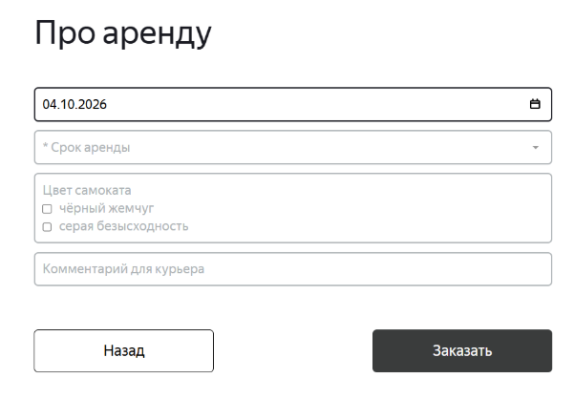
ID-6 | Не появляются сообщения об ошибки для не заполненых полей «Срок аренды», «Комментарий» экрана «Сделать заказ», при нажатии кнопки «Заказать» | Стандартный | Открыт | Открыть тестовый стенд Яндекс Самокат УЧЕБНЫЙ ТРЕНАЖЕР | 1. В шапке лендинга нажать на кнопку «Заказать» 2. В поле Имя ввести данные (Егор) 3. В поле Фамилия ввести данные (Петров) 4. В поле Адрес ввести данные (ул. Ленина, д.4) 5. В поле Станция метро выбрать Черкизовская 6. В поле Телефон ввести данные (+79835765555) 7. Нажать кнопку Далее 8. В поле Когда привести самокат выбрать дату - 04.10.2026 9. В поле Цвет самоката выбрать - черный жемчуг и серая безысходность / черный жемчуг / серая безысходность 10. Нажать на кнопку Заказать | Заказ не оформлен, под полем «Срок аренды» появляется ошибка «Введите корректный <имя поля>» | Заказ не оформлен, под полем «Срок аренды» не появляется ошибка «Введите корректный <имя поля>» | Windows 10 Pro, Yandex Браузер (26.8.2.1064 (64-bit)), 1920x1080; Chrome Браузер (26.8.2.1064 (64-bit)), 1280x720 | 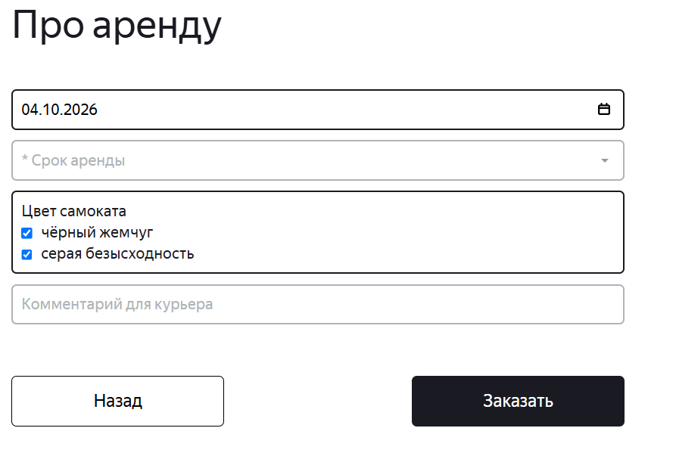 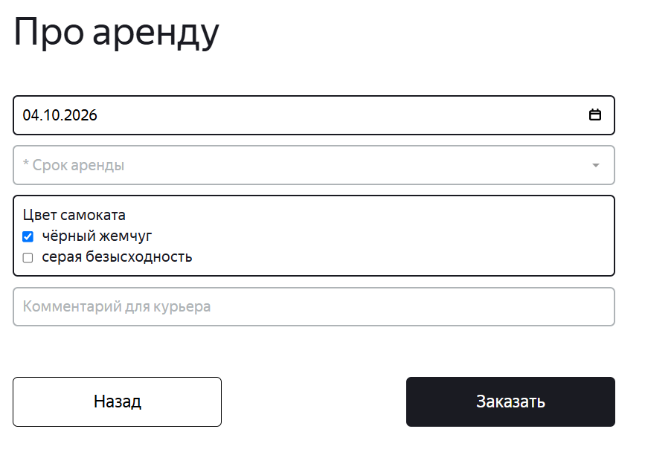 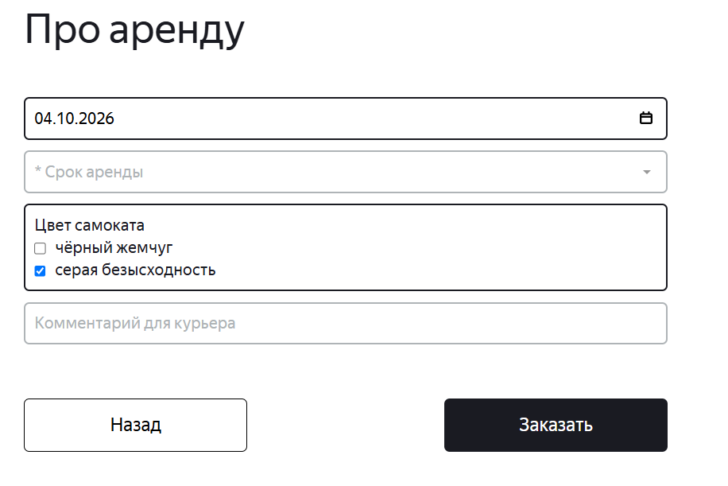
ID-7 | Не появляется сообщение об ошибки для не заполненого поля «Дата доставки» экрана «Сделать заказ», при нажатии кнопки «Заказать» | Стандартный | Открыт | Открыть тестовый стенд Яндекс Самокат УЧЕБНЫЙ ТРЕНАЖЕР | 1. В шапке лендинга нажать на кнопку «Заказать» 2. В поле Имя ввести данные (Егор) 3. В поле Фамилия ввести данные (Петров) 4. В поле Адрес ввести данные (ул. Ленина, д.4) 5. В поле Станция метро выбрать Черкизовская 6. В поле Телефон ввести данные (+79835765555) 7. Нажать кнопку Далее 8. В поле Срок аренды выбрать - сутки 9. В поле Цвет самоката выбрать - черный жемчуг и серая безысходность / черный жемчуг / серая безысходность 10. В поле комментарий ввести данные (Не звонить!) 11. Нажать на кнопку Заказать | Заказ не оформлен, под полем «Срок аренды» появляется ошибка «Введите корректный <имя поля>» | Заказ не оформлен, под полем «Срок аренды» не появляется ошибка «Введите корректный <имя поля>» | Windows 10 Pro, Yandex Браузер (26.8.2.1064 (64-bit)), 1920x1080; Chrome Браузер (26.8.2.1064 (64-bit)), 1280x720 | 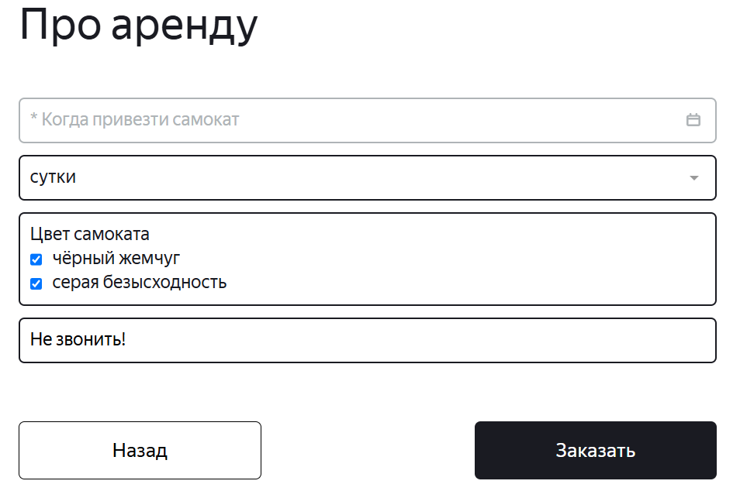 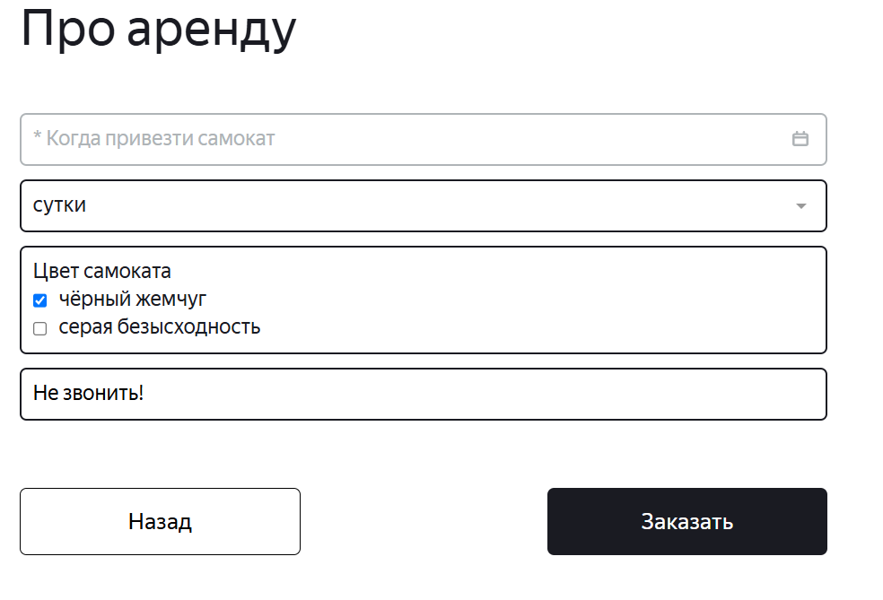 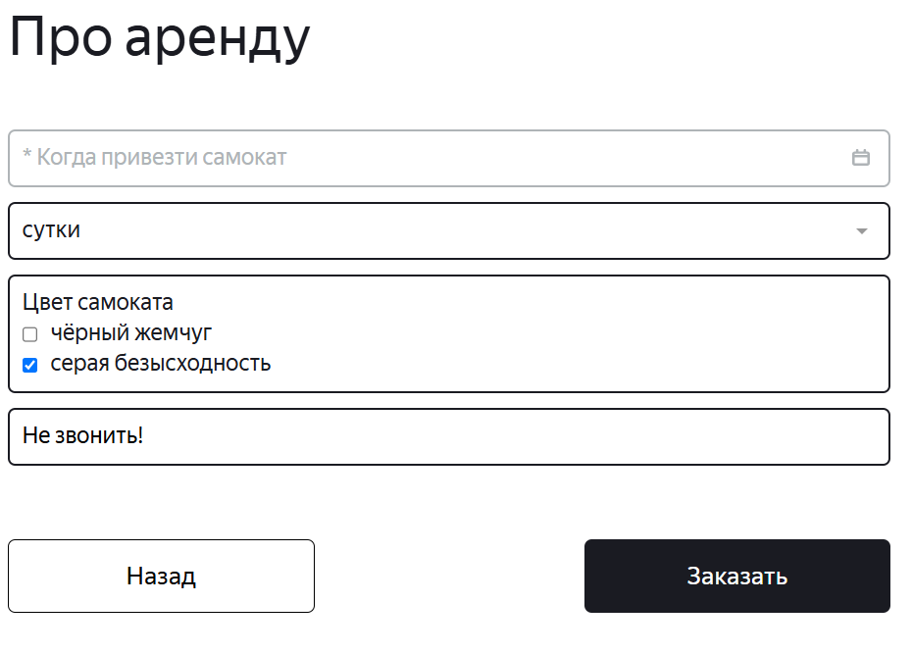
ID-8 | Не появляются сообщения об ошибки для не заполненых полей «Дата доставки», «Цвет» экрана «Сделать заказ», при нажатии кнопки «Заказать» | Стандартный | Открыт | Открыть тестовый стенд Яндекс Самокат УЧЕБНЫЙ ТРЕНАЖЕР | 1. В шапке лендинга нажать на кнопку «Заказать» 2. В поле Имя ввести данные (Егор) 3. В поле Фамилия ввести данные (Петров) 4. В поле Адрес ввести данные (ул. Ленина, д.4) 5. В поле Станция метро выбрать Черкизовская 6. В поле Телефон ввести данные (+79835765555) 7. Нажать кнопку Далее 8. В поле Срок аренды выбрать - сутки 9. В поле комментарий ввести данные (Не звонить!) 10. Нажать на кнопку Заказать | Заказ не оформлен, под полем «Срок аренды» появляется ошибка «Введите корректный <имя поля>» | Заказ не оформлен, под полем «Срок аренды» не появляется ошибка «Введите корректный <имя поля>» | Windows 10 Pro, Yandex Браузер (26.8.2.1064 (64-bit)), 1920x1080; Chrome Браузер (26.8.2.1064 (64-bit)), 1280x720 | 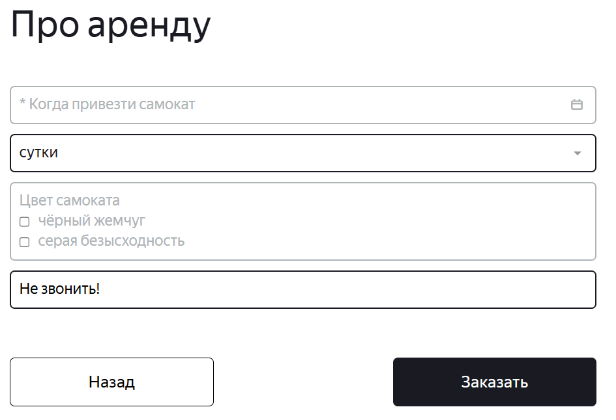
ID-9 | Не появляются сообщения об ошибки для не заполненых полей «Дата доставки», «Комментарий» экрана «Сделать заказ», при нажатии кнопки «Заказать» | Стандартный | Открыт | Открыть тестовый стенд Яндекс Самокат УЧЕБНЫЙ ТРЕНАЖЕР | 1. В шапке лендинга нажать на кнопку «Заказать» 2. В поле Имя ввести данные (Егор) 3. В поле Фамилия ввести данные (Петров) 4. В поле Адрес ввести данные (ул. Ленина, д.4) 5. В поле Станция метро выбрать Черкизовская 6. В поле Телефон ввести данные (+79835765555) 7. Нажать кнопку Далее 8. В поле Срок аренды выбрать - сутки 9. В поле Цвет самоката выбрать - черный жемчуг и серая безысходность / черный жемчуг / серая безысходность 10. Нажать на кнопку Заказать | Заказ не оформлен, под полем «Дата доставки» появляется ошибка «Введите корректный <имя поля>» | Заказ не оформлен, под полем «Дата доставки» не появляется ошибка «Введите корректный <имя поля>» | Windows 10 Pro, Yandex Браузер (26.8.2.1064 (64-bit)), 1920x1080; Chrome Браузер (26.8.2.1064 (64-bit)), 1280x720 | 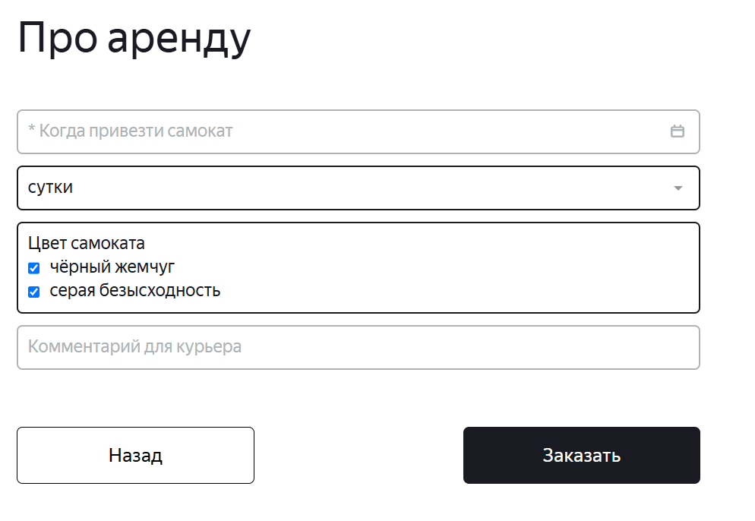 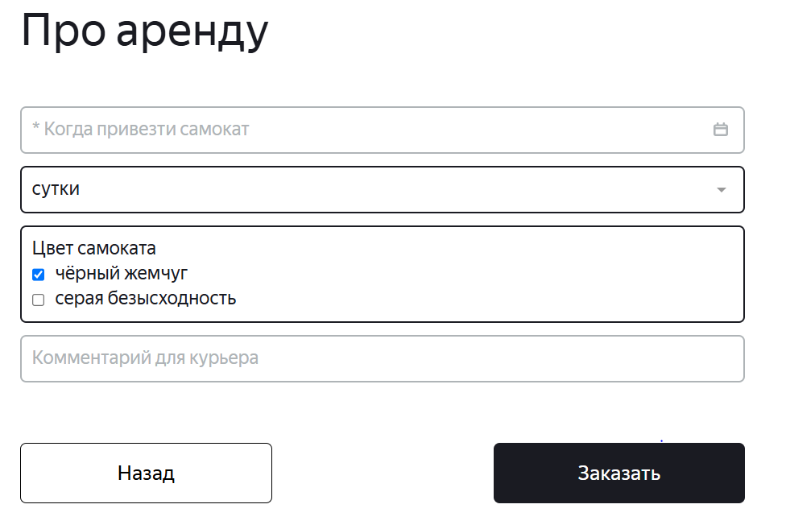 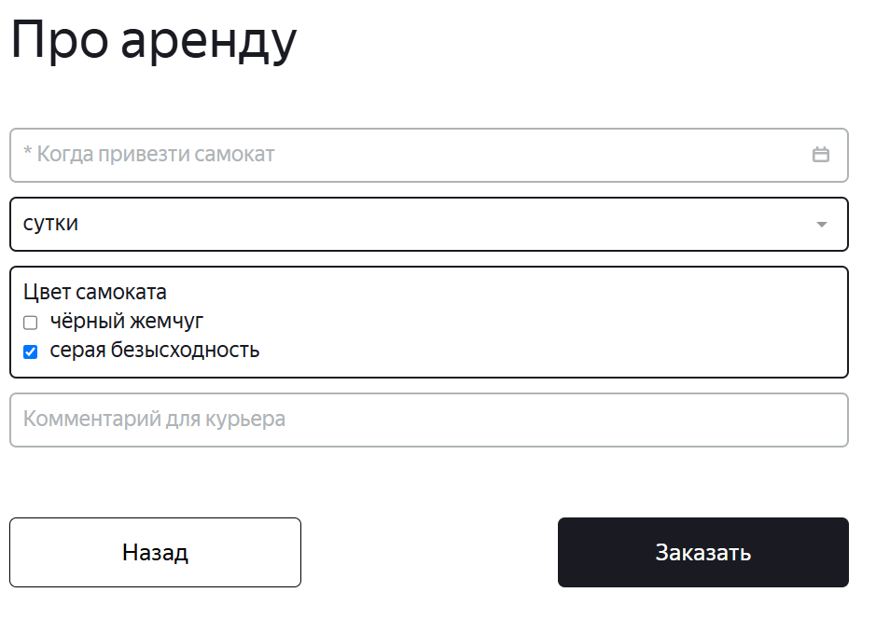
ID-10 | Не появляются сообщения об ошибки для не заполненых полей «Дата доставки», «Срок аренды» экрана «Сделать заказ», при нажатии кнопки «Заказать» | Стандартный | Открыт | Открыть тестовый стенд Яндекс Самокат УЧЕБНЫЙ ТРЕНАЖЕР | 1. В шапке лендинга нажать на кнопку «Заказать» 2. В поле Имя ввести данные (Егор) 3. В поле Фамилия ввести данные (Петров) 4. В поле Адрес ввести данные (ул. Ленина, д.4) 5. В поле Станция метро выбрать Черкизовская 6. В поле Телефон ввести данные (+79835765555) 7. Нажать кнопку Далее 8. В поле Цвет самоката выбрать - черный жемчуг и серая безысходность / черный жемчуг / серая безысходность 9. В поле комментарий ввести данные (Не звонить!) 10. Нажать на кнопку Заказать | Заказ не оформлен, под полями «Дата доставки» и «Срок аренды» появляется ошибка «Введите корректный <имя поля>» | Заказ не оформлен, под полями «Дата доставки» и «Срок аренды» не появляется ошибка «Введите корректный <имя поля>» | Windows 10 Pro, Yandex Браузер (26.8.2.1064 (64-bit)), 1920x1080; Chrome Браузер (26.8.2.1064 (64-bit)), 1280x720 | 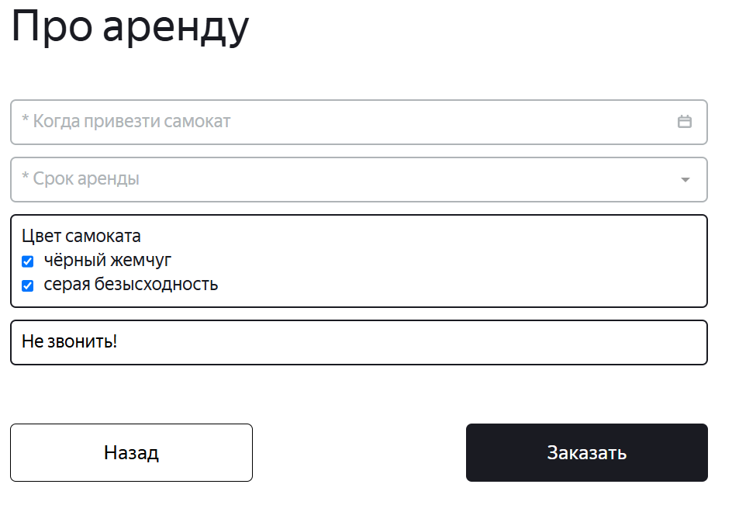 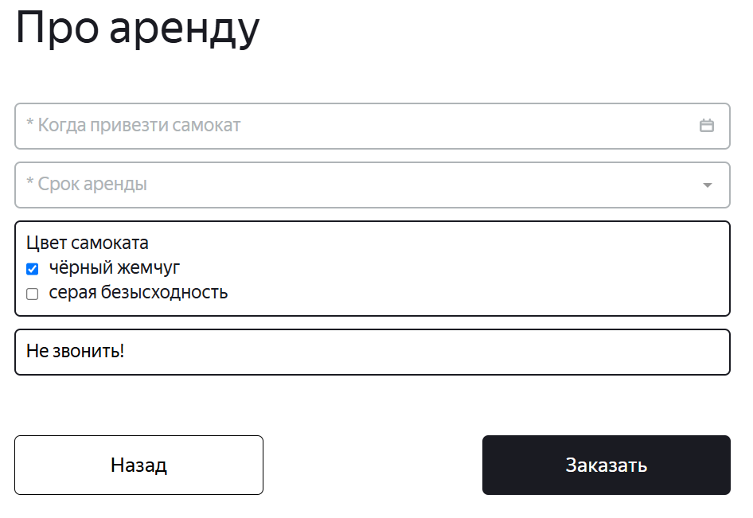 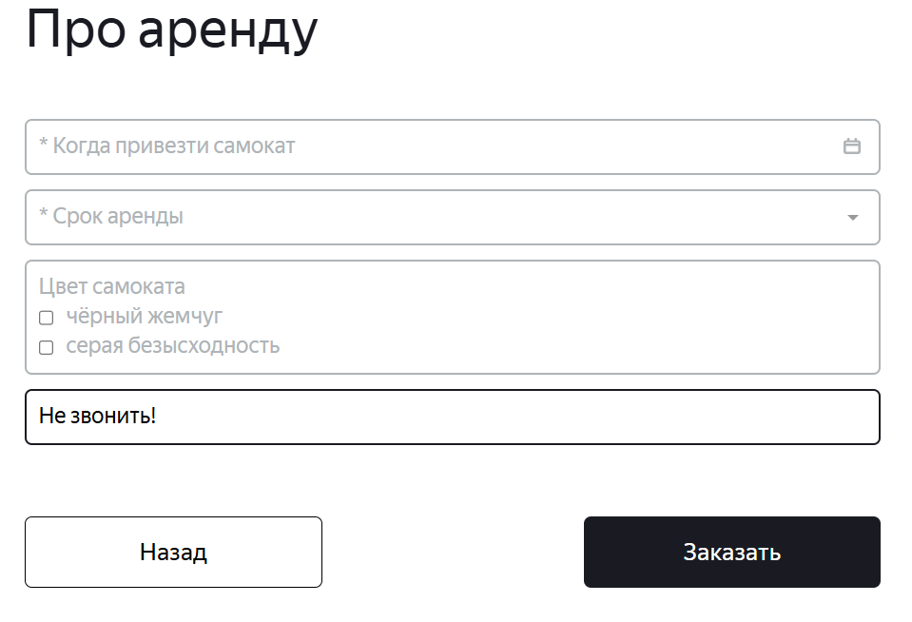
ID-11 | Не появляются сообщения об ошибки для не заполненых полей «Дата доставки», «Срок аренды», «Комментарий» экрана «Сделать заказ», при нажатии кнопки «Заказать» | Стандартный | Открыт | Открыть тестовый стенд Яндекс Самокат УЧЕБНЫЙ ТРЕНАЖЕР | 1. В шапке лендинга нажать на кнопку «Заказать» 2. В поле Имя ввести данные (Егор) 3. В поле Фамилия ввести данные (Петров) 4. В поле Адрес ввести данные (ул. Ленина, д.4) 5. В поле Станция метро выбрать Черкизовская 6. В поле Телефон ввести данные (+79835765555) 7. Нажать кнопку Далее 8. В поле Цвет самоката выбрать - черный жемчуг и серая безысходность / черный жемчуг / серая безысходность 9. Нажать на кнопку Заказать | Заказ не оформлен, под полями «Дата доставки» и «Срок аренды» появляется ошибка «Введите корректный <имя поля>» | Заказ не оформлен, под полями «Дата доставки» и «Срок аренды» не появляется ошибка «Введите корректный <имя поля>» | Windows 10 Pro, Yandex Браузер (26.8.2.1064 (64-bit)), 1920x1080; Chrome Браузер (26.8.2.1064 (64-bit)), 1280x720 | 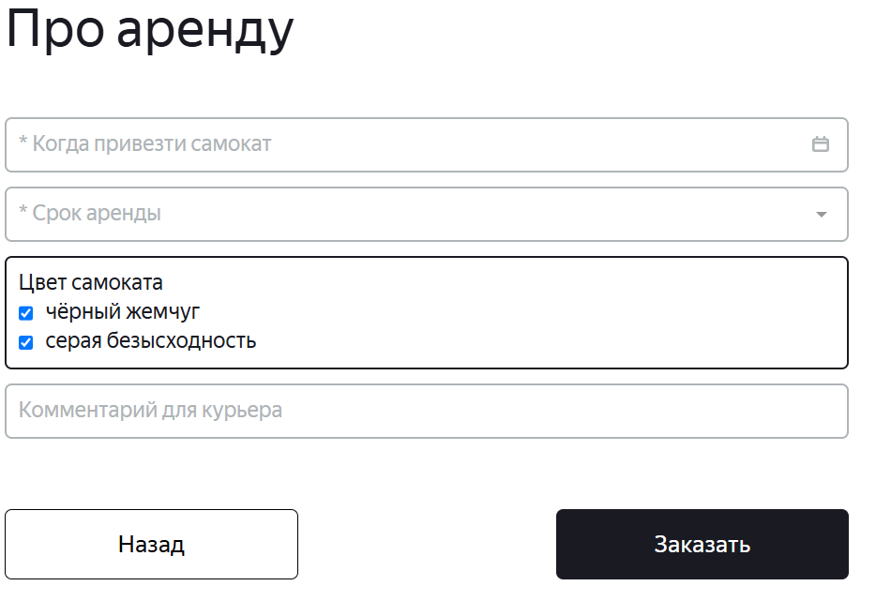 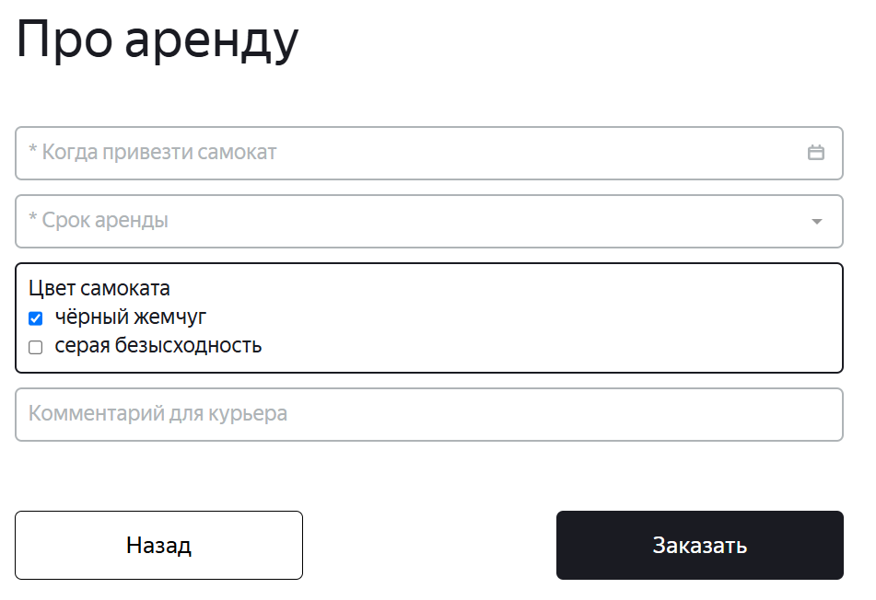 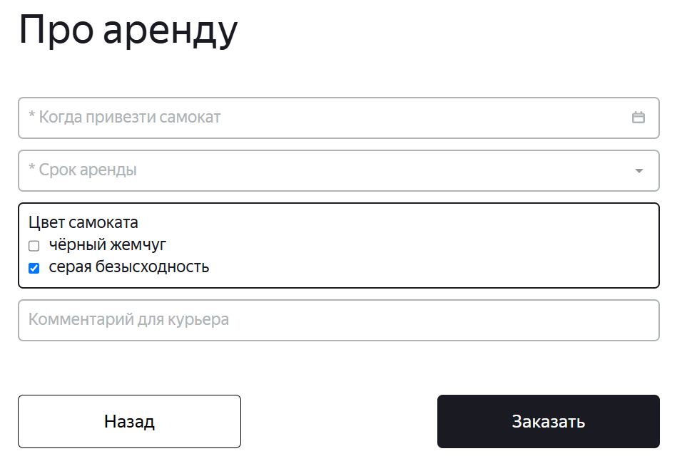
ID-12 | Не появляются сообщения об ошибки для не заполненых полей экрана «Сделать заказ», при нажатии кнопки «Заказать» | Стандартный | Открыт | Открыть тестовый стенд Яндекс Самокат УЧЕБНЫЙ ТРЕНАЖЕР | 1. В шапке лендинга нажать на кнопку «Заказать» 2. В поле Имя ввести данные (Егор) 3. В поле Фамилия ввести данные (Петров) 4. В поле Адрес ввести данные (ул. Ленина, д.4) 5. В поле Станция метро выбрать Черкизовская 6. В поле Телефон ввести данные (+79835765555) 7. Нажать кнопку Далее 8. Нажать на кнопку Заказать | Заказ не оформлен, под полями «Дата доставки» и «Срок аренды» появляется ошибка «Введите корректный <имя поля>» | Заказ не оформлен, под полями «Дата доставки» и «Срок аренды» не появляется ошибка «Введите корректный <имя поля>» | Windows 10 Pro, Yandex Браузер (26.8.2.1064 (64-bit)), 1920x1080; Chrome Браузер (26.8.2.1064 (64-bit)), 1280x720 | 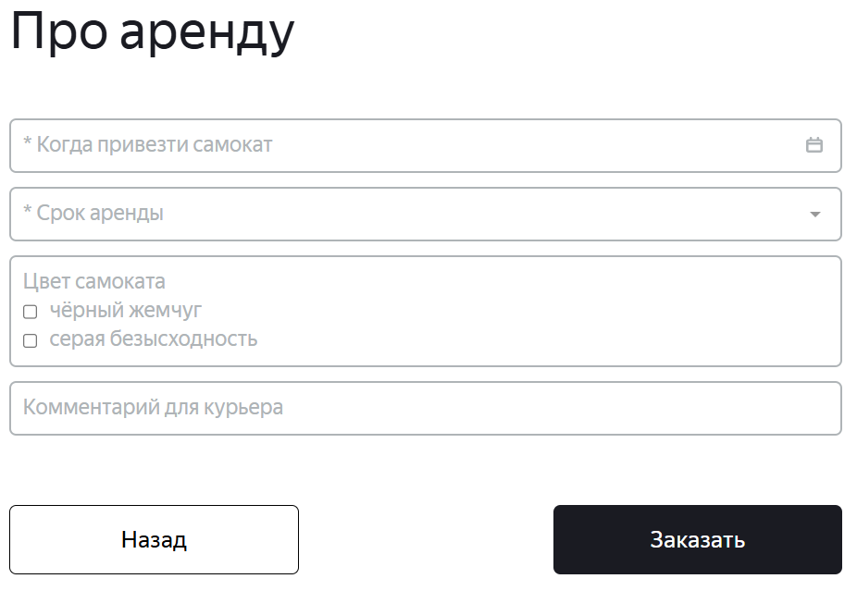
ID-12.1 | Система позволяет ввести дату вручную в поле «Дата доставки» экрана «Сделать заказ» (Про аренду) | Критический | Открыт | Открыть тестовый стенд Яндекс Самокат УЧЕБНЫЙ ТРЕНАЖЕР | 1. В шапке лендинга нажать на кнопку «Заказать» 2. В поле Имя ввести данные (Егор) 3. В поле Фамилия ввести данные (Петров) 4. В поле Адрес ввести данные (ул. Ленина, д. 5) 5. В поле Станция метро выбрать Черкизовская 6. В поле Телефон ввести данные (+79835765555) 7. В поле Дата доставки вручную ввести завтрешнюю дату (20.09.2026) 7. Снять фокус с поля Дата доставки | Система не позволяет ввести дату вручную | Система позволяет ввести дату вручную | Windows 10 Pro, Yandex Браузер (26.8.2.1064 (64-bit)), 1920x1080; Chrome Браузер (26.8.2.1064 (64-bit)), 1280x720 | 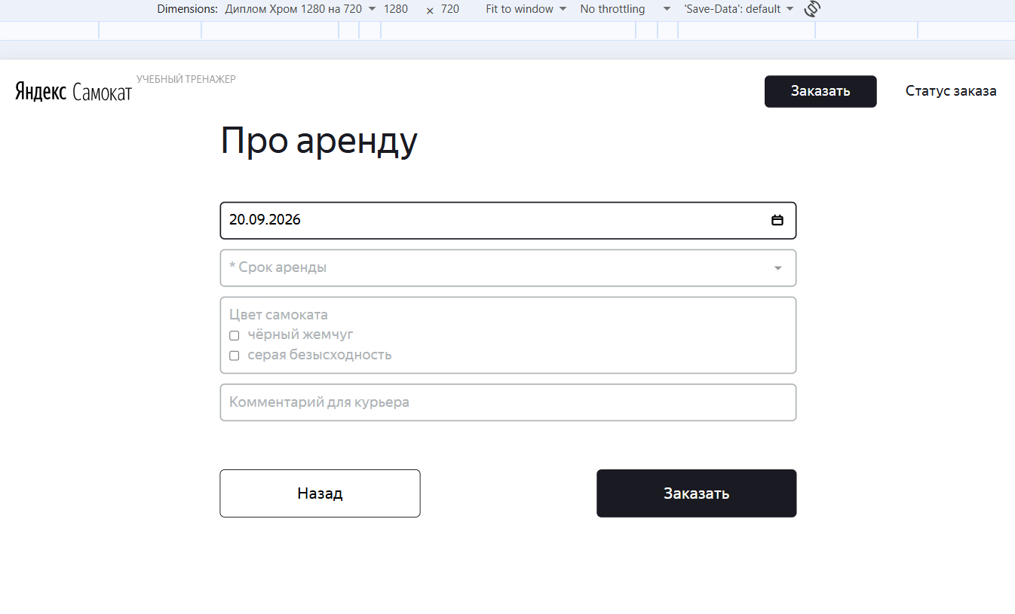
ID-47 | Не кликабельная кнопка "Да" окна "Вы точно хотите оформить заказ?" | Блокирующий | Открыт | Открыть тестовый стенд Яндекс Самокат УЧЕБНЫЙ ТРЕНАЖЕР | 1. В шапке лендинга нажать на кнопку «Заказать» 2. В поле Имя ввести данные (Егор) 3. В поле Фамилия ввести данные (Петров) 4. В поле Адрес ввести данные (ул. Ленина, д. 5) 5. В поле Станция метро выбрать Черкизовская 6. В поле Телефон ввести данные (+79835765555) 7. Нажать на кнопку Далее 8. Нажать на поле Дата доставки 9. На календаре выбрать дату - 04.10.2026 10. В поле Срок аренды выбрать - сутки 11. В поле Комментарий ввести данные (Не звонить!) 12. Нажать на кнопку Заказать 13. Нажать на кнопку Да | Кнопка "Да" кликабельная | Кнопка "Да" не кликабельная | Windows 10 Pro, Chrome Браузер (26.8.2.1064 (64-bit)), 1280x720 | 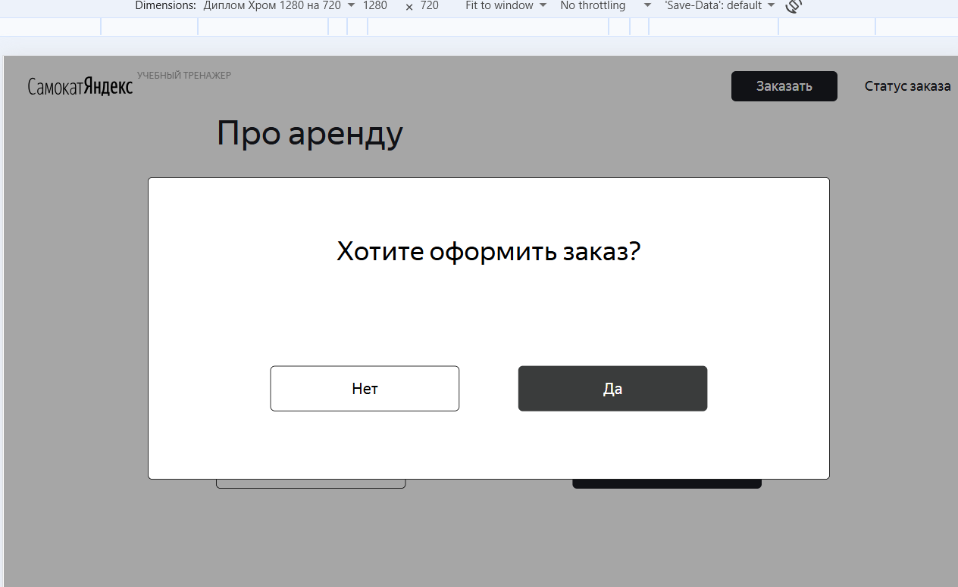
Баг-репорты на верстку для экрана «Сделать заказ»
ID-13 | Плейсхолдер поля: «*Адрес: куда привезти заказ», а не «*Адрес: куда привезти самокат» экрана «Сделать заказ» (Для кого самокат) | Стандартный | Открыт | Открыть тестовый стенд Яндекс Самокат УЧЕБНЫЙ ТРЕНАЖЕР | 1. В шапке лендинга нажать на кнопку «Заказать» | Плейсхолдер поля: «*Адрес: куда привезти самокат» | Плейсхолдер поля: «*Адрес: куда привезти заказ» | Windows 10 Pro, Yandex Браузер (26.8.2.1064 (64-bit)), 1920x1080; Chrome Браузер (26.8.2.1064 (64-bit)), 1280x720 | 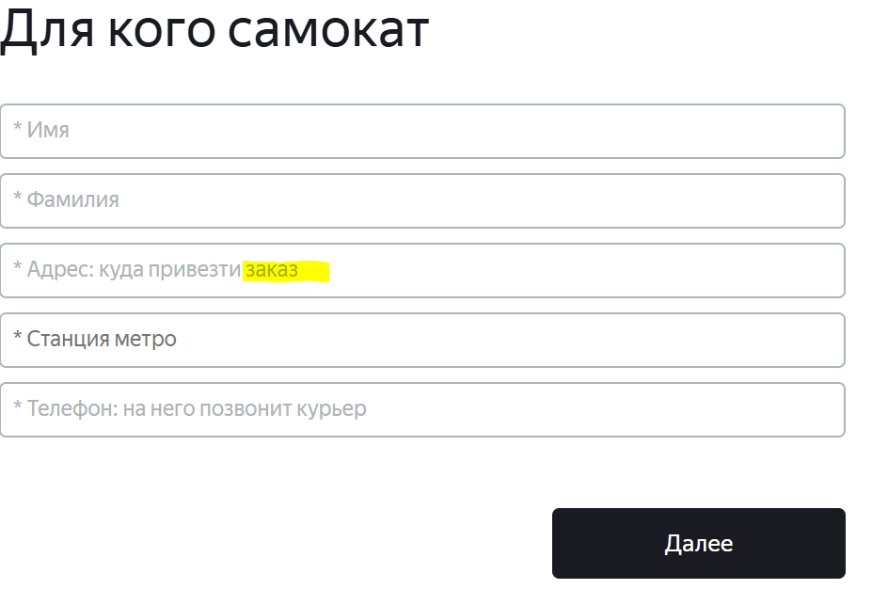
ID-14 | Поле «Имя» подсвечивается черным цветом, а не синим в момент введения валидных данный экрана «Сделать заказ» (Для кого самокат) | Желательный | Открыт | Открыть тестовый стенд Яндекс Самокат УЧЕБНЫЙ ТРЕНАЖЕР | 1. В шапке лендинга нажать на кнопку «Заказать» 2. В поле Имя ввести данные (Егор) | Поле «Имя» подсвечивается синим цветом | Поле «Имя» подсвечивается синем цветом только после на его нажатие, а в момент введения валидных данных поле подсвечивается черным цветом | Windows 10 Pro, Yandex Браузер (26.8.2.1064 (64-bit)), 1920x1080; Chrome Браузер (26.8.2.1064 (64-bit)), 1280x720 | 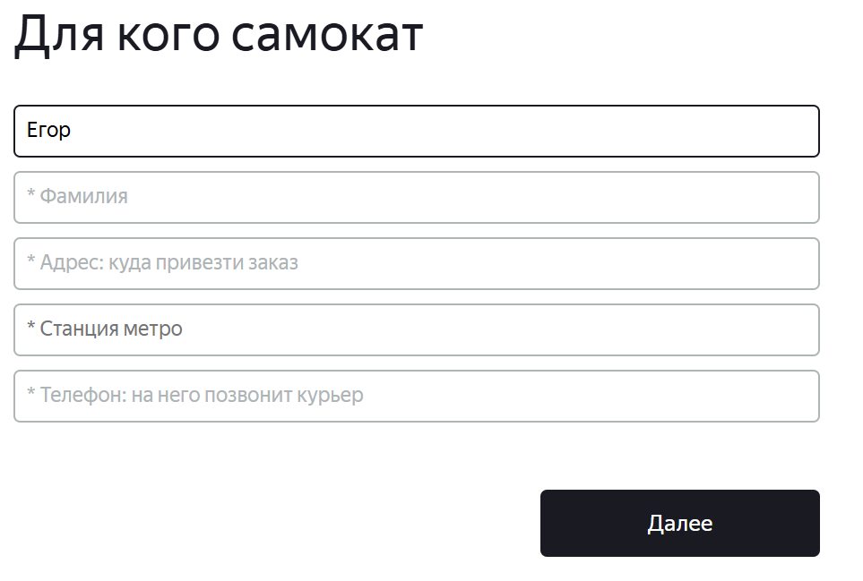
ID-15 | Поле «Фамилия» подсвечивается черным цветом, а не синим в момент введения валидных данный экрана «Сделать заказ» (Для кого самокат) | Желательный | Открыт | Открыть тестовый стенд Яндекс Самокат УЧЕБНЫЙ ТРЕНАЖЕР | 1. В шапке лендинга нажать на кнопку «Заказать» 2. В поле Имя ввести данные (Егор) 3. В поле Фамилия ввести данные (Петров) | Поле «Фамиля» подсвечивается синим цветом | Поле «Фамилия» подсвечивается синем цветом только после на его нажатие, а в момент введения валидных данных поле подсвечивается черным цветом | Windows 10 Pro, Yandex Браузер (26.8.2.1064 (64-bit)), 1920x1080; Chrome Браузер (26.8.2.1064 (64-bit)), 1280x720 | 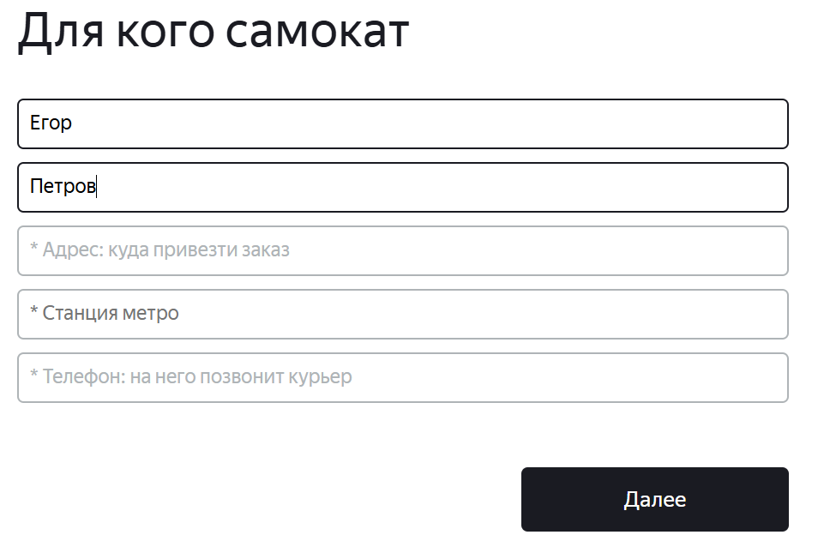
ID-16 | Поле «Адрес: куда привезти самокат» подсвечивается черным цветом, а не синим в момент введения валидных данный экрана «Сделать заказ» (Для кого самокат) | Желательный | Открыт | Открыть тестовый стенд Яндекс Самокат УЧЕБНЫЙ ТРЕНАЖЕР | 1. В шапке лендинга нажать на кнопку «Заказать» 2. В поле Имя ввести данные (Егор) 3. В поле Фамилия ввести данные (Петров) 4. В поле Адрес: куда привезсти самокат ввести даные (ул. Ленина, д.4) | Поле «Адрес: куда привезти самокат» подсвечивается синим цветом | Поле «Адрес: куда привезти самокат» подсвечивается синем цветом только после на его нажатие, а в момент введения валидных данных поле подсвечивается черным цветом | Windows 10 Pro, Yandex Браузер (26.8.2.1064 (64-bit)), 1920x1080; Chrome Браузер (26.8.2.1064 (64-bit)), 1280x720 | 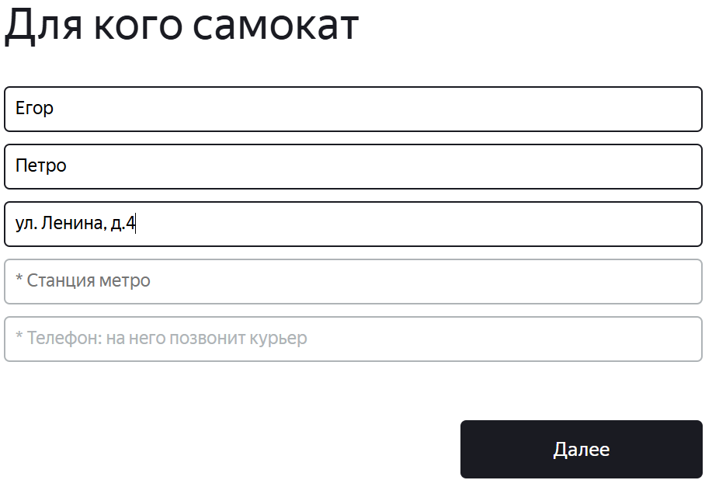
ID-17 | Поле «Адрес: куда привезти самокат» подсвечивается черным цветом, а не красным, под полем не появляется текст с ошибкой, при нажатии на поле (без ввода каких-либо данных) и снятия фокуса с поля экрана «Сделать заказ» (Для кого самокат) | Критический | Открыт | Открыть тестовый стенд Яндекс Самокат УЧЕБНЫЙ ТРЕНАЖЕР | 1. В шапке лендинга нажать на кнопку «Заказать» 2. В поле Имя ввести данные (Егор) 3. В поле Фамилия ввести данные (Петров) 4. Нажать на поле Адрес: куда привезсти самокат 5. Снять фокус с поля Адрес: куда привезсти самокат | Поле «Адрес: куда привезти самокат» подсвечивается красным цветом, под полем появляется текст с ошибкой: «Введите корректный адрес» | Поле «Адрес: куда привезти самокат» подсвечивается черным цветом, под полем не появляется текст с ошибкой | Windows 10 Pro, Yandex Браузер (26.8.2.1064 (64-bit)), 1920x1080; Chrome Браузер (26.8.2.1064 (64-bit)), 1280x720 | 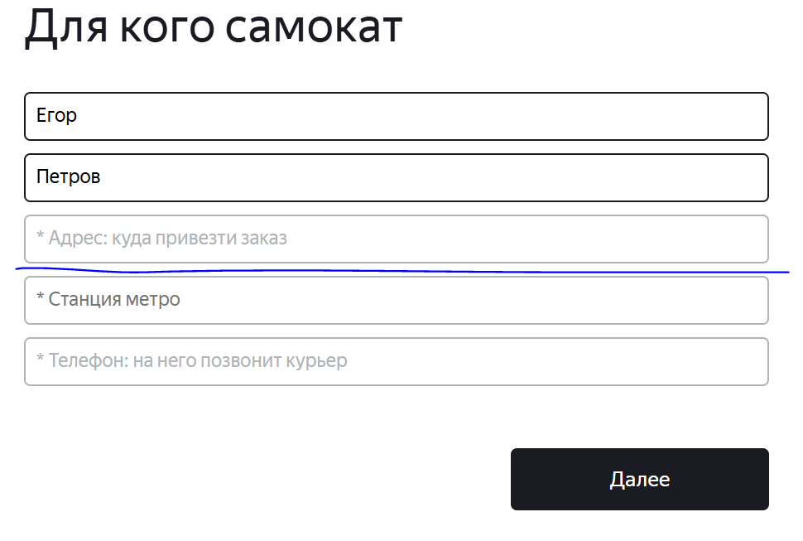
ID-18 | Цвет плейсхолдера и иконки Звёздочка «*» поля: «Станция метро»: темно‑серый, а не светло-серый экрана «Сделать заказ» (Для кого самокат) | Желательный | Открыт | Открыть тестовый стенд Яндекс Самокат УЧЕБНЫЙ ТРЕНАЖЕР | 1. В шапке лендинга нажать на кнопку «Заказать» | Цвет плейсхолдера и иконки Звёздочка «*» поля: «*Станция метро»: светло‑серый | Цвет плейсхолдера и иконки Звёздочка «*» поля: «*Станция метро»: темно‑серый | Windows 10 Pro, Yandex Браузер (26.8.2.1064 (64-bit)), 1920x1080; Chrome Браузер (26.8.2.1064 (64-bit)), 1280x720 | 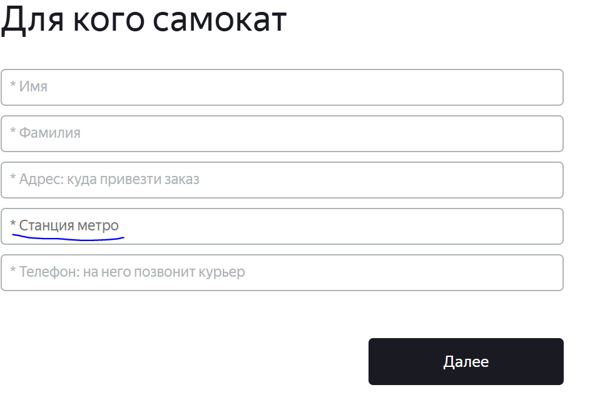
ID-19 | Поле «Станция метро» подсвечивается синим цветом, по факту подсвечиваться не должна, при наведении мыщи на поле «Станция метро» экрана «Сделать заказ» (Для кого самокат) | Стандартный | Открыт | Открыть тестовый стенд Яндекс Самокат УЧЕБНЫЙ ТРЕНАЖЕР | 1. В шапке лендинга нажать на кнопку «Заказать» 2. Навести мыщь на поле Станция метро | Состояние поля при наведении мыщи - не изменяется (поле не подвсечивается) | Состояние поля при наведении мыщи - изменяется (подсвечивается синим цветом) | Windows 10 Pro, Yandex Браузер (26.8.2.1064 (64-bit)), 1920x1080; Chrome Браузер (26.8.2.1064 (64-bit)), 1280x720 | 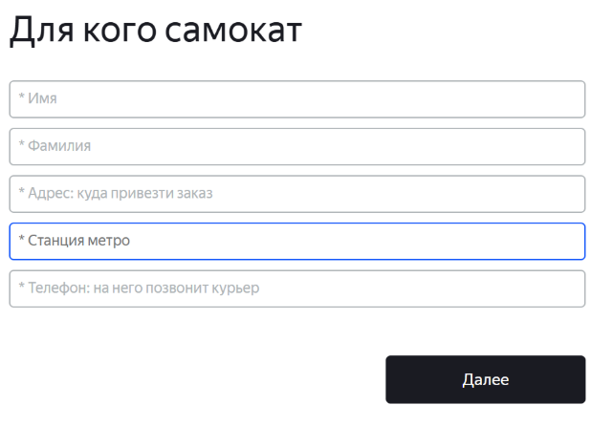
ID-20 | Форма саджеста поля «Станция метро» экрана «Сделать заказ» (Для кого самокат): вертикальный прямоугольник, а не горизонтальный, граница черная, а не светло-серая, внутри саджеста расположены все имеющие строки названий станций метро, а не три строки, имеется полоса прокрутки | Стандартный | Открыт | Открыть тестовый стенд Яндекс Самокат УЧЕБНЫЙ ТРЕНАЖЕР | 1. В шапке лендинга нажать на кнопку «Заказать» 2. Нажать на поле Станция метро | Форма саджеста: горизонтальный, граница светло-серая, внутри саджеста расположены три строки, полоса прокрутки отсутствует | Форма саджеста: вертикальный прямоугольник, граница черная, внутри саджеста расположены все имеющие строки названий станций метро имеется полоса прокрутки | Windows 10 Pro, Yandex Браузер (26.8.2.1064 (64-bit)), 1920x1080; Chrome Браузер (26.8.2.1064 (64-bit)), 1280x720 | 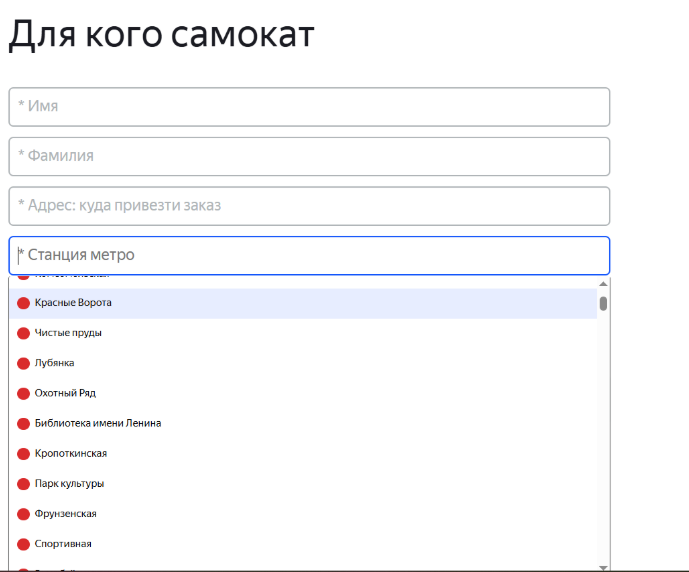
ID-21 | Поле «Телефон: на него позвонит курьер» подсвечивается черным цветом, а не синим в момент введения валидных данный экрана «Сделать заказ» (Для кого самокат) | Желательный | Открыт | Открыть тестовый стенд Яндекс Самокат УЧЕБНЫЙ ТРЕНАЖЕР | 1. В шапке лендинга нажать на кнопку «Заказать» 2. В поле Имя ввести данные (Егор) 3. В поле Фамилия ввести данные (Петров) 4. В поле Адрес: куда привезсти самокат ввести даные (ул. Ленина, д.4) 5. В поле Станция метро выбрать Черкизовская 6. В поле Телефон: на него позвонит курьер ввести данные (+79835765555) | Поле «Телефон: на него позвонит курьер» подсвечивается синим цветом | Поле «Телефон: на него позвонит курьер» подсвечивается синем цветом только после на его нажатие, а в момент введения валидных данных поле подсвечивается черным цветом | Windows 10 Pro, Yandex Браузер (26.8.2.1064 (64-bit)), 1920x1080; Chrome Браузер (26.8.2.1064 (64-bit)), 1280x720 | 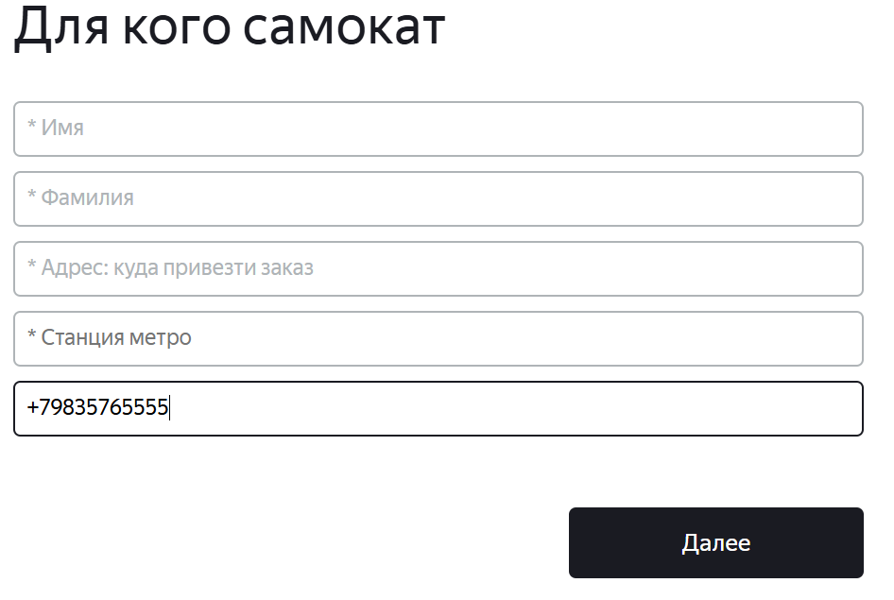
ID-22 | Текст ошибки поля «Телефон: на него позвонит курьер» экрана «Сделать заказ» (Для кого самокат): «Введите корректный номер», а не «Введите корректный телефон» | Стандартный | Открыт | Открыть тестовый стенд Яндекс Самокат УЧЕБНЫЙ ТРЕНАЖЕР | 1. В шапке лендинга нажать на кнопку «Заказать» 2. В поле Имя ввести данные (Егор) 3. В поле Фамилия ввести данные (Петров) 4. В поле Адрес: куда привезсти самокат ввести даные (ул. Ленина, д.4) 5. В поле Станция метро выбрать Черкизовская 6. В поле Телефон: на него позвонит курьер ввести не валидные данные (qwe) | Текст ошибки поля «Телефон: на него позвонит курьер»: «Введите корректный телефон» | Текст ошибки поля «Телефон: на него позвонит курьер»: «Введите корректный номер» | Windows 10 Pro, Yandex Браузер (26.8.2.1064 (64-bit)), 1920x1080; Chrome Браузер (26.8.2.1064 (64-bit)), 1280x720 | 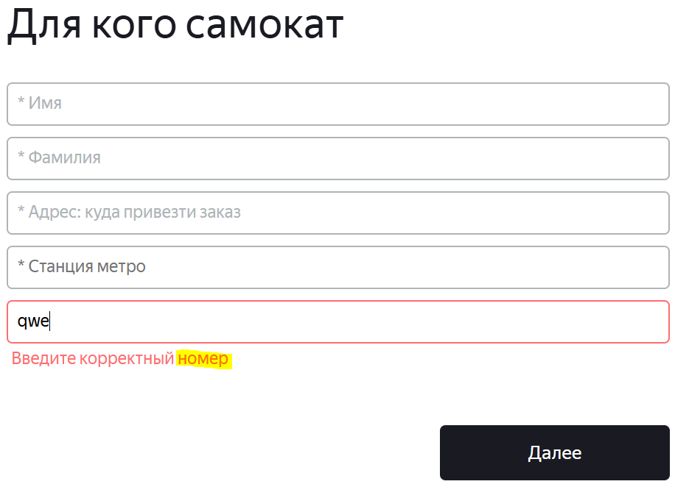
ID-23 | Текст кнопки экрана «Сделать заказ» (Для кого самокат): «Далее», а не «Дальше» | Стандартный | Открыт | Открыть тестовый стенд Яндекс Самокат УЧЕБНЫЙ ТРЕНАЖЕР | 1. В шапке лендинга нажать на кнопку «Заказать» | Текст кнопки: «Дальше» | Текст кнопки: «Далее» | Windows 10 Pro, Yandex Браузер (26.8.2.1064 (64-bit)), 1920x1080; Chrome Браузер (26.8.2.1064 (64-bit)), 1280x720 | 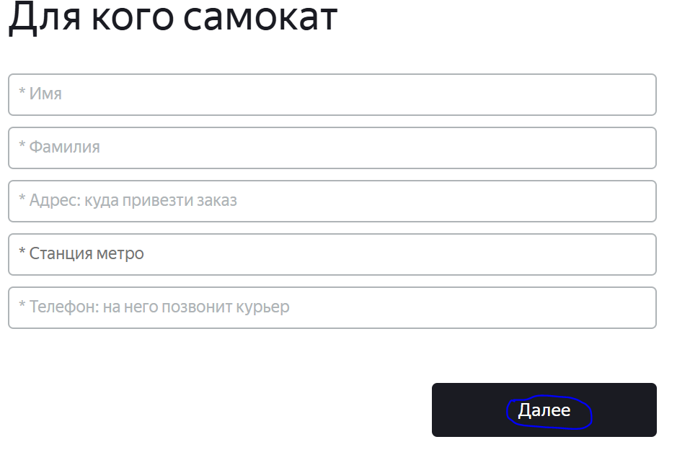
ID-24 | Отсутсвует круг слева от названия станции метро в поле «Станция метро» экрана «Сделать заказ» (Для кого самокат) при введении валидных данных вручную или выбора станции метро из списка саджеста | Стандартный | Открыт | Открыть тестовый стенд Яндекс Самокат УЧЕБНЫЙ ТРЕНАЖЕР | 1. В шапке лендинга нажать на кнопку «Заказать» 2. В поле Имя ввести данные (Егор) 3. В поле Фамилия ввести данные (Петров) 4. В поле Адрес: куда привезсти самокат ввести даные (ул. Ленина, д.4) 5. В поле Станция метро выбрать Черкизовская | В поле слева от названия станции метро расположен круг, цвет фона соответствует цвету фона круга выбранной станции метро в списке саджеста | Отсутсвует круг слева от названия станции метро в поле «Станция метро» | Windows 10 Pro, Yandex Браузер (26.8.2.1064 (64-bit)), 1920x1080; Chrome Браузер (26.8.2.1064 (64-bit)), 1280x720 | 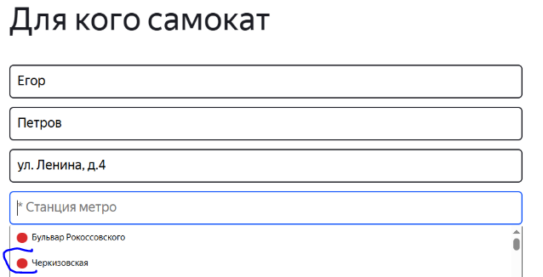 | 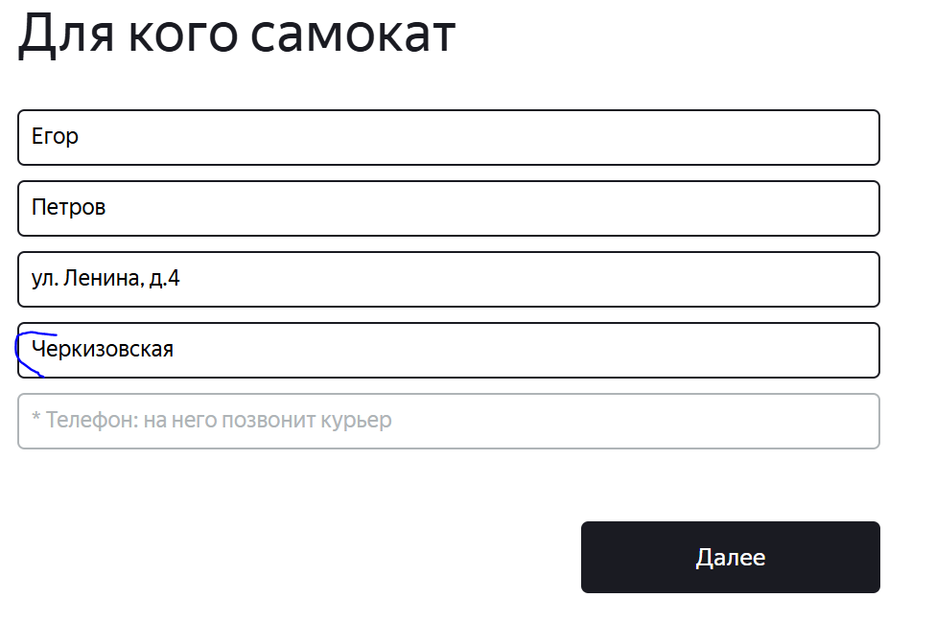
ID-25 | Формат ввода валидных данных в поле «Телефон: на него позвонит курьер» экрана «Сделать заказ» (+nnnnnnnnnnn), а не (+n nnn nnn-nn-nn) | Стандартный | Открыт | Открыть тестовый стенд Яндекс Самокат УЧЕБНЫЙ ТРЕНАЖЕР | 1. В шапке лендинга нажать на кнопку «Заказать» 2. В поле Имя ввести данные (Егор) 3. В поле Фамилия ввести данные (Петров) 4. В поле Адрес: куда привезсти самокат ввести даные (ул. Ленина, д.4) 5. В поле Станция метро выбрать Черкизовская 6. В поле Телефон: на него позвонит курьер ввести не валидные данные (+79835765555) 7. Снять фокус с поля Телефон: на него позвонит курьер | Формат ввода валидных данных в поле «Телефон: на него позвонит курьер» экрана «Сделать заказ» (+n nnn nnn-nn-nn) | Формат ввода валидных данных в поле «Телефон: на него позвонит курьер» экрана «Сделать заказ» (+nnnnnnnnnnn) | Windows 10 Pro, Yandex Браузер (26.8.2.1064 (64-bit)), 1920x1080; Chrome Браузер (26.8.2.1064 (64-bit)), 1280x720 | 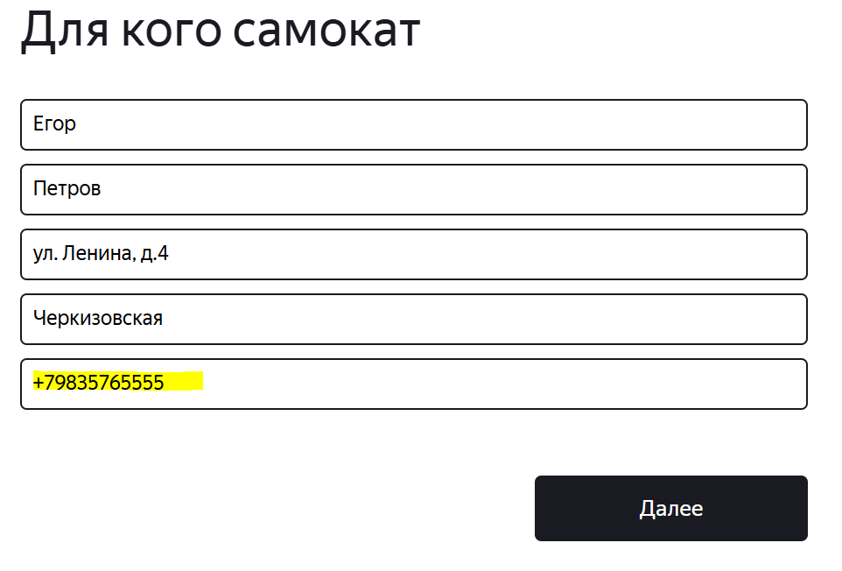
ID-26 | Цвет плейсхолдера, цвет иконки Звёздочка «*» и цвет границы иконки календаря поля «Когда привезти самокат» экрана «Сделать заказ»: светло-серые, а не черные, при нажатии на поле и в момент выбор числа на календаре | Стандартный | Открыт | Открыть тестовый стенд Яндекс Самокат УЧЕБНЫЙ ТРЕНАЖЕР | 1. В шапке лендинга нажать на кнопку «Заказать» 2. В поле Имя ввести данные (Егор) 3. В поле Фамилия ввести данные (Петров) 4. В поле Адрес ввести данные (ул. Ленина, д. 5) 5. В поле Станция метро выбрать Черкизовская 6. В поле Телефон ввести данные (+79835765555) 7. Нажать на кнопку Далее 8. Нажать на поле Дата доставки | Цвет плейсхолдера, цвет иконки Звёздочка «*» и цвет границы иконки календаря поля «Когда привезти самокат» экрана «Сделать заказ»: черные | Цвет плейсхолдера, цвет иконки Звёздочка «*» и цвет границы иконки календаря поля «Когда привезти самокат» экрана «Сделать заказ»: светло-серые | Windows 10 Pro, Yandex Браузер (26.8.2.1064 (64-bit)), 1920x1080; Chrome Браузер (26.8.2.1064 (64-bit)), 1280x720 | 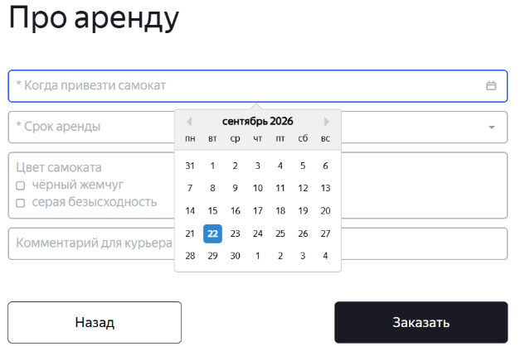
ID-27 | Форма календаря поля «Когда привезти самокат» экрана «Сделать заказ»: ровный квадрат со светло-серой границей на верхней гране по середине выступ ввиде триугольника , а не с черной границей ровный квадрат, при нажатии на поле и в момент выбор числа на календаре | Стандартный | Открыт | Открыть тестовый стенд Яндекс Самокат УЧЕБНЫЙ ТРЕНАЖЕР | 1. В шапке лендинга нажать на кнопку «Заказать» 2. В поле Имя ввести данные (Егор) 3. В поле Фамилия ввести данные (Петров) 4. В поле Адрес ввести данные (ул. Ленина, д. 5) 5. В поле Станция метро выбрать Черкизовская 6. В поле Телефон ввести данные (+79835765555) 7. Нажать на кнопку Далее 8. Нажать на поле Дата доставки | Форма календаря: ровный квадрат с черной границей | Форма календаря: ровный квадрат со светло-серой границей на верхней гране по середине выступ ввиде триугольника | Windows 10 Pro, Yandex Браузер (26.8.2.1064 (64-bit)), 1920x1080; Chrome Браузер (26.8.2.1064 (64-bit)), 1280x720 | 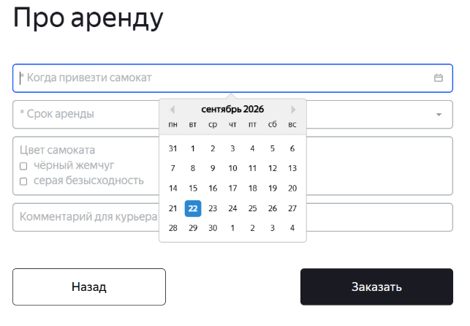
ID-28 | Горизонтальное выравнивание календаря - по центру относительно ширины поля «Когда привезти самокат» экрана «Сделать заказ», а не справа, фон календаря состоит из двух блоков (белый и серый), а не белый, при нажатии на поле и в момент выбор числа на календаре | Стандартный | Открыт | Открыть тестовый стенд Яндекс Самокат УЧЕБНЫЙ ТРЕНАЖЕР | 1. В шапке лендинга нажать на кнопку «Заказать» 2. В поле Имя ввести данные (Егор) 3. В поле Фамилия ввести данные (Петров) 4. В поле Адрес ввести данные (ул. Ленина, д. 5) 5. В поле Станция метро выбрать Черкизовская 6. В поле Телефон ввести данные (+79835765555) 7. Нажать на кнопку Далее 8. Нажать на поле Дата доставки | Горизонтальное выравнивание календаря - справа относительно ширины поля «Когда привезти самокат», фон календаря белый | Горизонтальное выравнивание календаря - по центру относительно ширины поля «Когда привезти самокат», фон календаря состоит из двух блоков (1 белый с названием месяца, года и днями недели, 2 блок - белый с числами месяца) | Windows 10 Pro, Yandex Браузер (26.8.2.1064 (64-bit)), 1920x1080; Chrome Браузер (26.8.2.1064 (64-bit)), 1280x720 | 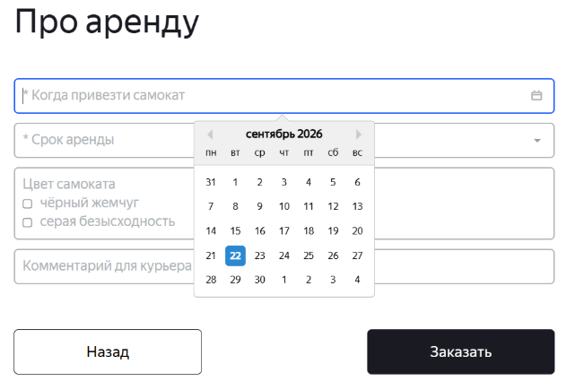
ID-29 | Все буквы названия месяца - строчные, а не первая буква назания месяца заглавная, далее строчные, в календаре поля «Когда привезти самокат» экрана «Сделать заказ», при нажатии на поле и в момент выбор числа на календаре | Стандартный | Открыт | Открыть тестовый стенд Яндекс Самокат УЧЕБНЫЙ ТРЕНАЖЕР | 1. В шапке лендинга нажать на кнопку «Заказать» 2. В поле Имя ввести данные (Егор) 3. В поле Фамилия ввести данные (Петров) 4. В поле Адрес ввести данные (ул. Ленина, д. 5) 5. В поле Станция метро выбрать Черкизовская 6. В поле Телефон ввести данные (+79835765555) 7. Нажать на кнопку Далее 8. Нажать на поле Дата доставки | Первая буква назания месяца заглавная, далее строчные | Все буквы названия месяца - строчные | Windows 10 Pro, Yandex Браузер (26.8.2.1064 (64-bit)), 1920x1080; Chrome Браузер (26.8.2.1064 (64-bit)), 1280x720 | 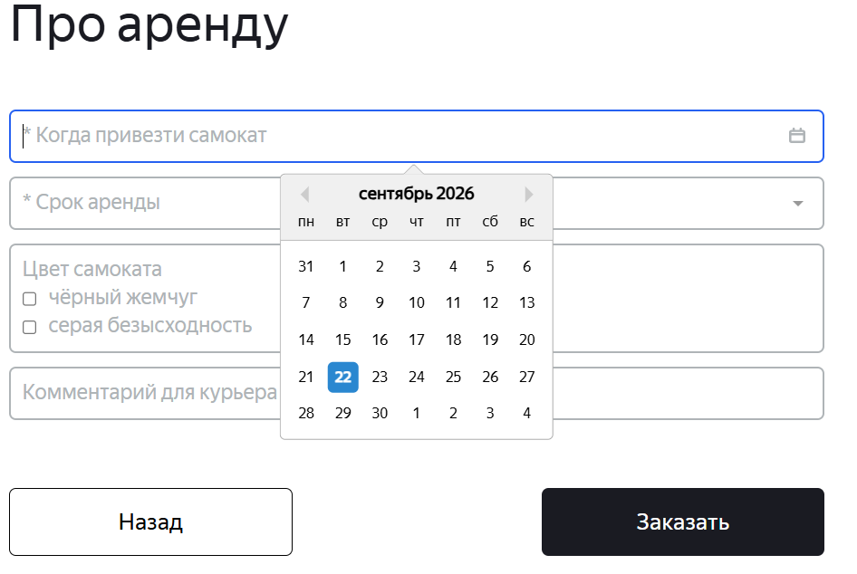
ID-30 | Два символа "треугольник" расположены справой и слевой стороны календаря, а не находятся рядом друг с другом по правому краю формы календаря поля «Когда привезти самокат» экрана «Сделать заказ», при нажатии на поле и в момент выбор числа на календаре | Стандартный | Открыт | Открыть тестовый стенд Яндекс Самокат УЧЕБНЫЙ ТРЕНАЖЕР | 1. В шапке лендинга нажать на кнопку «Заказать» 2. В поле Имя ввести данные (Егор) 3. В поле Фамилия ввести данные (Петров) 4. В поле Адрес ввести данные (ул. Ленина, д. 5) 5. В поле Станция метро выбрать Черкизовская 6. В поле Телефон ввести данные (+79835765555) 7. Нажать на кнопку Далее 8. Нажать на поле Дата доставки | Два символа "треугольник" расположены рядом друг с другом (с небольшим отступом между ними), по правому краю формы календаря | Два символа "треугольник" расположены справой и слевой стороны календаря | Windows 10 Pro, Yandex Браузер (26.8.2.1064 (64-bit)), 1920x1080; Chrome Браузер (26.8.2.1064 (64-bit)), 1280x720 | 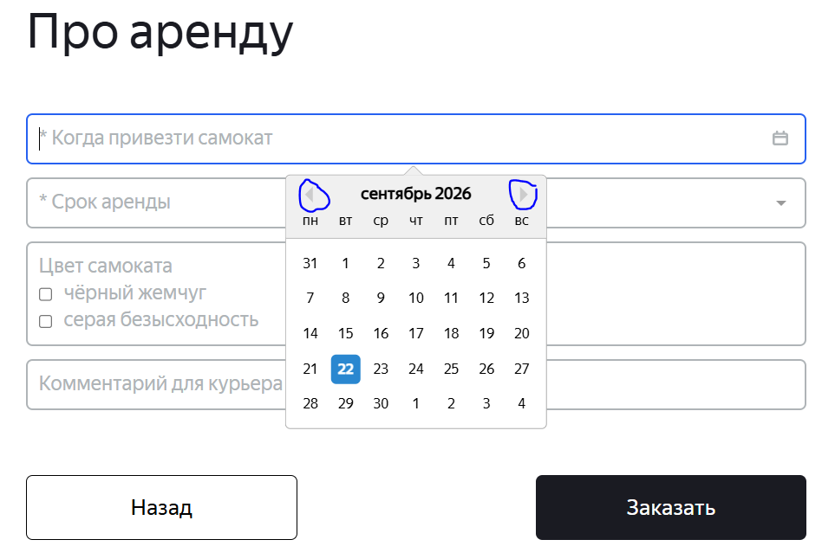
ID-31 | В календаре поля «Когда привезти самокат» экрана «Сделать заказ» дни недели указаны: "ПН ВТ СР ЧТ ПТ СБ ВС", а не "Пн Вт Ср Чт Пт Сб Вс", при нажатии на поле и в момент выбор числа на календаре | Стандартный | Открыт | Открыть тестовый стенд Яндекс Самокат УЧЕБНЫЙ ТРЕНАЖЕР | 1. В шапке лендинга нажать на кнопку «Заказать» 2. В поле Имя ввести данные (Егор) 3. В поле Фамилия ввести данные (Петров) 4. В поле Адрес ввести данные (ул. Ленина, д. 5) 5. В поле Станция метро выбрать Черкизовская 6. В поле Телефон ввести данные (+79835765555) 7. Нажать на кнопку Далее 8. Нажать на поле Дата доставки | В календаре дни недели указаны: "Пн Вт Ср Чт Пт Сб Вс" | В календаре дни недели указаны: "ПН ВТ СР ЧТ ПТ СБ ВС" | Windows 10 Pro, Yandex Браузер (26.8.2.1064 (64-bit)), 1920x1080; Chrome Браузер (26.8.2.1064 (64-bit)), 1280x720 | 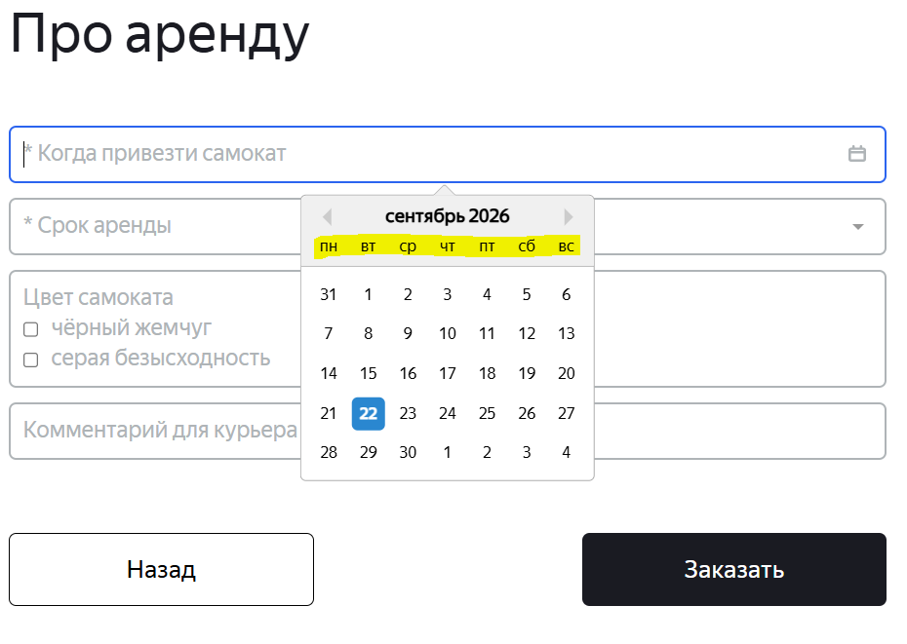
ID-32 | В календаре поля «Когда привезти самокат» экрана «Сделать заказ» цвет дней недели - черный, а не цвет "Пн Вт Ср Чт Пт" светло-серый, цвет "Сб Вс" красный, при нажатии на поле и в момент выбор числа на календаре | Стандартный | Открыт | Открыть тестовый стенд Яндекс Самокат УЧЕБНЫЙ ТРЕНАЖЕР | 1. В шапке лендинга нажать на кнопку «Заказать» 2. В поле Имя ввести данные (Егор) 3. В поле Фамилия ввести данные (Петров) 4. В поле Адрес ввести данные (ул. Ленина, д. 5) 5. В поле Станция метро выбрать Черкизовская 6. В поле Телефон ввести данные (+79835765555) 7. Нажать на кнопку Далее 8. Нажать на поле Дата доставки | Цвет "Пн Вт Ср Чт Пт" светло-серый, цвет "Сб Вс" красный | Цвет дней недели - черный | Windows 10 Pro, Yandex Браузер (26.8.2.1064 (64-bit)), 1920x1080; Chrome Браузер (26.8.2.1064 (64-bit)), 1280x720 | 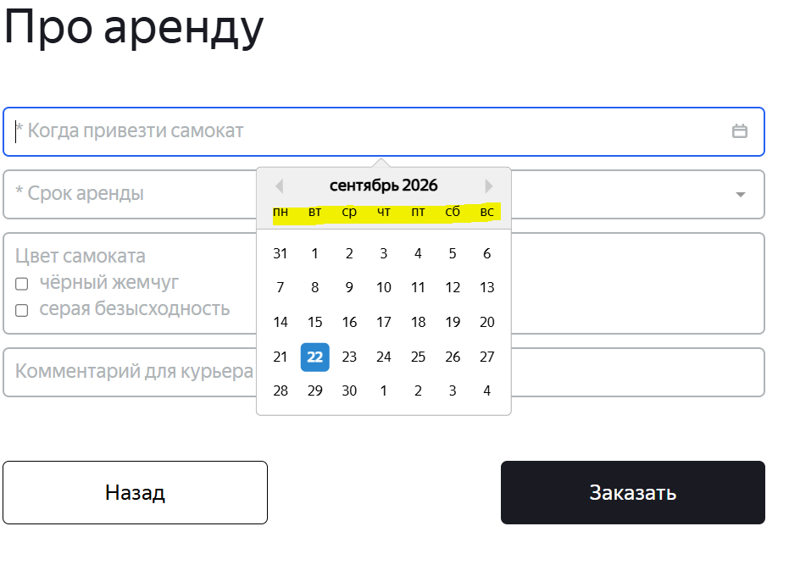
ID-33 | В календаре поля «Когда привезти самокат» экрана «Сделать заказ» также указаны дни соседних месяцев, а не только текущего месяца, при нажатии на поле и в момент выбор числа на календаре | Стандартный | Открыт | Открыть тестовый стенд Яндекс Самокат УЧЕБНЫЙ ТРЕНАЖЕР | 1. В шапке лендинга нажать на кнопку «Заказать» 2. В поле Имя ввести данные (Егор) 3. В поле Фамилия ввести данные (Петров) 4. В поле Адрес ввести данные (ул. Ленина, д. 5) 5. В поле Станция метро выбрать Черкизовская 6. В поле Телефон ввести данные (+79835765555) 7. Нажать на кнопку Далее 8. Нажать на поле Дата доставки | В календаре указаны дни только текущего месяца | В календаре также указаны дни соседних месяцев | Windows 10 Pro, Yandex Браузер (26.8.2.1064 (64-bit)), 1920x1080; Chrome Браузер (26.8.2.1064 (64-bit)), 1280x720 | 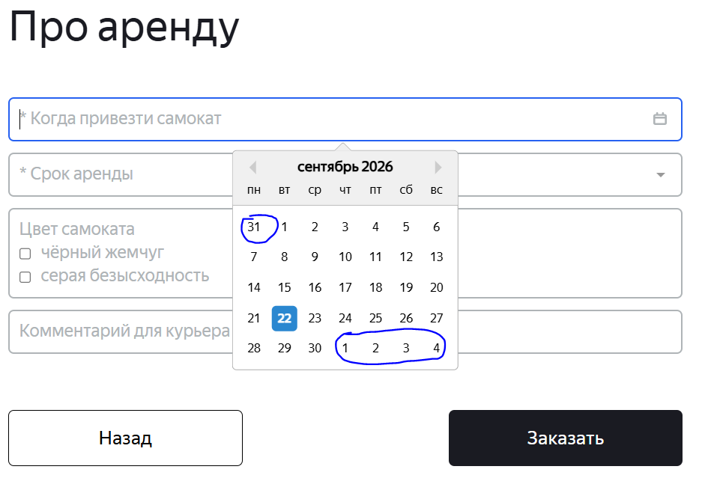
ID-34 | Цвет чисел в календаре поля «Когда привезти самокат» экрана «Сделать заказ» под горизонтальной строкой "Сб Вс" - черные, а не красные | Стандартный | Открыт | Открыть тестовый стенд Яндекс Самокат УЧЕБНЫЙ ТРЕНАЖЕР | 1. В шапке лендинга нажать на кнопку «Заказать» 2. В поле Имя ввести данные (Егор) 3. В поле Фамилия ввести данные (Петров) 4. В поле Адрес ввести данные (ул. Ленина, д. 5) 5. В поле Станция метро выбрать Черкизовская 6. В поле Телефон ввести данные (+79835765555) 7. Нажать на кнопку Далее 8. Нажать на поле Дата доставки | Цвет чисел в календаре поля «Когда привезти самокат» экрана «Сделать заказ» под горизонтальной строкой "Сб Вс" - красные | Цвет чисел в календаре поля «Когда привезти самокат» экрана «Сделать заказ» под горизонтальной строкой "Сб Вс" - черные | Windows 10 Pro, Yandex Браузер (26.8.2.1064 (64-bit)), 1920x1080; Chrome Браузер (26.8.2.1064 (64-bit)), 1280x720 | 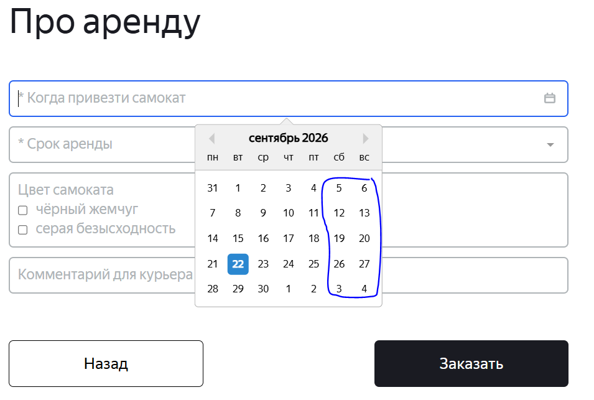
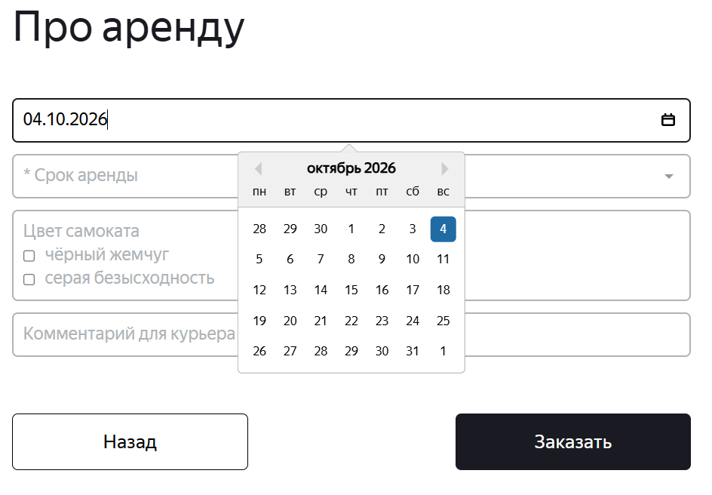
ID-35 | Поле «Когда привезти самокат» экрана «Сделать заказ» подсвечивается черным, а не синим цветом, при повторном нажатии на поле и в момент выбор числа на календаре | Стандартный | Открыт | Открыть тестовый стенд Яндекс Самокат УЧЕБНЫЙ ТРЕНАЖЕР | 1. В шапке лендинга нажать на кнопку «Заказать» 2. В поле Имя ввести данные (Егор) 3. В поле Фамилия ввести данные (Петров) 4. В поле Адрес ввести данные (ул. Ленина, д. 5) 5. В поле Станция метро выбрать Черкизовская 6. В поле Телефон ввести данные (+79835765555) 7. Нажать на кнопку Далее 8. Нажать на поле Дата доставки 9. На календаре выбрать дату - 04.10.2026 10. Повторно нажать на поле Дата доставки 11. Выбрать другую дату на календаре - 15.10.2026 | Поле «Когда привезти самокат» подсвечивается синим цветом | Поле «Когда привезти самокат» подсвечивается черным цветом | Windows 10 Pro, Yandex Браузер (26.8.2.1064 (64-bit)), 1920x1080; Chrome Браузер (26.8.2.1064 (64-bit)), 1280x720
ID-36 | Иконка поля «Срок аренды» экрана «Сделать заказ» - перевернутый серый треугольник, а не галочка, направленая вниз | Желательный | Открыт | Открыть тестовый стенд Яндекс Самокат УЧЕБНЫЙ ТРЕНАЖЕР | 1. В шапке лендинга нажать на кнопку «Заказать» 2. В поле Имя ввести данные (Егор) 3. В поле Фамилия ввести данные (Петров) 4. В поле Адрес ввести данные (ул. Ленина, д. 5) 5. В поле Станция метро выбрать Черкизовская 6. В поле Телефон ввести данные (+79835765555) 7. Нажать на кнопку Далее | Иконка поля «Срок аренды» - галочка, направленая вниз | Иконка поля «Срок аренды» - перевернутый серый треугольник | Windows 10 Pro, Yandex Браузер (26.8.2.1064 (64-bit)), 1920x1080; Chrome Браузер (26.8.2.1064 (64-bit)), 1280x720 | 
ID-37 | Поле «Срок аренды» экрана «Сделать заказ» не подсвечивается синим, цвет плейсхолдера и иконки Звёздочка «*»: светло-серый, а не черный, при нажатии на поле (без ввода каких-либо данных) | Стандартный | Открыт | Открыть тестовый стенд Яндекс Самокат УЧЕБНЫЙ ТРЕНАЖЕР | 1. В шапке лендинга нажать на кнопку «Заказать» 2. В поле Имя ввести данные (Егор) 3. В поле Фамилия ввести данные (Петров) 4. В поле Адрес ввести данные (ул. Ленина, д. 5) 5. В поле Станция метро выбрать Черкизовская 6. В поле Телефон ввести данные (+79835765555) 7. Нажать на кнопку Далее 8. Нажать на поле Дата доставки 9. На календаре выбрать дату - 04.10.2026 10. Нажать на поле Срок аренды | Поле «Срок аренды» подсвечивается синим, цвет плейсхолдера и иконки Звёздочка «*»: черный | Поле «Срок аренды» не подсвечивается синим, цвет плейсхолдера и иконки Звёздочка «*»: светло-серый | Windows 10 Pro, Yandex Браузер (26.8.2.1064 (64-bit)), 1920x1080; Chrome Браузер (26.8.2.1064 (64-bit)), 1280x720 | 
ID-38 | Форма выподающего списка поля «Срок аренды» экрана «Сделать заказ» - вертикальный прямоугольник с нижнеми квадратными краями, цвет границы светло-серый, а не горизонтальный прямоугольник с нижнеми скруглёнными краями, цвет границы черный, при нажатии на поле (без ввода каких-либо данных) | Стандартный | Открыт | Открыть тестовый стенд Яндекс Самокат УЧЕБНЫЙ ТРЕНАЖЕР | 1. В шапке лендинга нажать на кнопку «Заказать» 2. В поле Имя ввести данные (Егор) 3. В поле Фамилия ввести данные (Петров) 4. В поле Адрес ввести данные (ул. Ленина, д. 5) 5. В поле Станция метро выбрать Черкизовская 6. В поле Телефон ввести данные (+79835765555) 7. Нажать на кнопку Далее 8. Нажать на поле Дата доставки 9. На календаре выбрать дату - 04.10.2026 10. Нажать на поле Срок аренды | Форма выподающего списка - горизонтальный прямоугольник с нижнеми скруглёнными краями, цвет границы черный | Форма выподающего списка - вертикальный прямоугольник с нижнеми квадратными краями, цвет границы светло-серый | Windows 10 Pro, Yandex Браузер (26.8.2.1064 (64-bit)), 1920x1080; Chrome Браузер (26.8.2.1064 (64-bit)), 1280x720 | 
ID-39 | Горизонтальное выравнивание выподающего списка поля «Срок аренды» экрана «Сделать заказ» - справа относительно ширины поля «Срок аренды», а не по центру, при нажатии на поле (без ввода каких-либо данных) | Стандартный | Открыт | Открыть тестовый стенд Яндекс Самокат УЧЕБНЫЙ ТРЕНАЖЕР | 1. В шапке лендинга нажать на кнопку «Заказать» 2. В поле Имя ввести данные (Егор) 3. В поле Фамилия ввести данные (Петров) 4. В поле Адрес ввести данные (ул. Ленина, д. 5) 5. В поле Станция метро выбрать Черкизовская 6. В поле Телефон ввести данные (+79835765555) 7. Нажать на кнопку Далее 8. Нажать на поле Дата доставки 9. На календаре выбрать дату - 04.10.2026 10. Нажать на поле Срок аренды | Горизонтальное выравнивание выподающего списка - по центру относительно ширины поля «Срок аренды» | Горизонтальное выравнивание выподающего списка - справа относительно ширины поля «Срок аренды» | Windows 10 Pro, Yandex Браузер (26.8.2.1064 (64-bit)), 1920x1080; Chrome Браузер (26.8.2.1064 (64-bit)), 1280x720 | 
ID-40 | Внутри выподающего списка поля «Срок аренды» экрана «Сделать заказ» расположено шесть строк с названием суток, цвет текста светло-серый, а не семь строк, цвет текста черный, при нажатии на поле (без ввода каких-либо данных) | Стандартный | Открыт | Открыть тестовый стенд Яндекс Самокат УЧЕБНЫЙ ТРЕНАЖЕР | 1. В шапке лендинга нажать на кнопку «Заказать» 2. В поле Имя ввести данные (Егор) 3. В поле Фамилия ввести данные (Петров) 4. В поле Адрес ввести данные (ул. Ленина, д. 5) 5. В поле Станция метро выбрать Черкизовская 6. В поле Телефон ввести данные (+79835765555) 7. Нажать на кнопку Далее 8. Нажать на поле Дата доставки 9. На календаре выбрать дату - 04.10.2026 10. Нажать на поле Срок аренды | Внутри выподающего списка расположено семь строк с названием суток, цвет текста черный | Внутри выподающего списка расположено шесть строк с названием суток, цвет текста светло-серый | Windows 10 Pro, Yandex Браузер (26.8.2.1064 (64-bit)), 1920x1080; Chrome Браузер (26.8.2.1064 (64-bit)), 1280x720 | 
ID-41 | Внутри выподающего списка поля «Срок аренды» экрана «Сделать заказ» имеется полоса прокрутки, по факту ее не должно быть, при нажатии на поле (без ввода каких-либо данных) | Стандартный | Открыт | Открыть тестовый стенд Яндекс Самокат УЧЕБНЫЙ ТРЕНАЖЕР | 1. В шапке лендинга нажать на кнопку «Заказать» 2. В поле Имя ввести данные (Егор) 3. В поле Фамилия ввести данные (Петров) 4. В поле Адрес ввести данные (ул. Ленина, д. 5) 5. В поле Станция метро выбрать Черкизовская 6. В поле Телефон ввести данные (+79835765555) 7. Нажать на кнопку Далее 8. Нажать на поле Дата доставки 9. На календаре выбрать дату - 04.10.2026 10. Нажать на поле Срок аренды | Отсутствует полоса прокрутки | Имеется полоса прокурутки | Windows 10 Pro, Yandex Браузер (26.8.2.1064 (64-bit)), 1920x1080; Chrome Браузер (26.8.2.1064 (64-bit)), 1280x720 | 
ID-42 | Поле «Срок аренды» экрана «Сделать заказ» не подсвечивается синим, при нажатии на поле (без ввода каких-либо данных), при нажатии на поле и в момент выбора суток из выподающего списка | Стандартный | Открыт | Открыть тестовый стенд Яндекс Самокат УЧЕБНЫЙ ТРЕНАЖЕР | 1. В шапке лендинга нажать на кнопку «Заказать» 2. В поле Имя ввести данные (Егор) 3. В поле Фамилия ввести данные (Петров) 4. В поле Адрес ввести данные (ул. Ленина, д. 5) 5. В поле Станция метро выбрать Черкизовская 6. В поле Телефон ввести данные (+79835765555) 7. Нажать на кнопку Далее 8. Нажать на поле Дата доставки 9. На календаре выбрать дату - 04.10.2026 10. Нажать на поле Срок аренды 11. Навести мышь на календарь | Поле подсвечивается синим | Поле не подсвечивается синим | Windows 10 Pro, Yandex Браузер (26.8.2.1064 (64-bit)), 1920x1080; Chrome Браузер (26.8.2.1064 (64-bit)), 1280x720 | 
ID-43 | Название поля «Цвет самоката», а не «Цвет» и поле «Комментарий для курьера», а не «Комментарий» экрана «Сделать заказ» | Стандартный | Открыт | Открыть тестовый стенд Яндекс Самокат УЧЕБНЫЙ ТРЕНАЖЕР | 1. В шапке лендинга нажать на кнопку «Заказать» 2. В поле Имя ввести данные (Егор) 3. В поле Фамилия ввести данные (Петров) 4. В поле Адрес ввести данные (ул. Ленина, д. 5) 5. В поле Станция метро выбрать Черкизовская 6. В поле Телефон ввести данные (+79835765555) 7. Нажать на кнопку Далее | Название поля «Цвет» и поле «Комментарий» | Название поля «Цвет самоката» и поле «Комментарий для курьера» | Windows 10 Pro, Yandex Браузер (26.8.2.1064 (64-bit)), 1920x1080; Chrome Браузер (26.8.2.1064 (64-bit)), 1280x720 | 
ID-44 | Граница чек-боксов поля «Цвет» экрана «Сделать заказ» - отображается тонкой линией вместо жирной | Желательный | Открыт | Открыть тестовый стенд Яндекс Самокат УЧЕБНЫЙ ТРЕНАЖЕР | 1. В шапке лендинга нажать на кнопку «Заказать» 2. В поле Имя ввести данные (Егор) 3. В поле Фамилия ввести данные (Петров) 4. В поле Адрес ввести данные (ул. Ленина, д. 5) 5. В поле Станция метро выбрать Черкизовская 6. В поле Телефон ввести данные (+79835765555) 7. Нажать на кнопку Далее 8. Нажать на поле Дата доставки 9. На календаре выбрать дату - 04.10.2026 10. В поле Срок аренды выбрать - сутки | Граница чек-боксов - жирная | Граница чек-боксов - не жирная | Windows 10 Pro, Yandex Браузер (26.8.2.1064 (64-bit)), 1920x1080; Chrome Браузер (26.8.2.1064 (64-bit)), 1280x720 | 
ID-45 | Поле «Комментарий» подсвечивается черным цветом, а не синим в момент введения валидных данный экрана «Сделать заказ» | Желательный | Открыт | Открыть тестовый стенд Яндекс Самокат УЧЕБНЫЙ ТРЕНАЖЕР | 1. В шапке лендинга нажать на кнопку «Заказать» 2. В поле Имя ввести данные (Егор) 3. В поле Фамилия ввести данные (Петров) 4. В поле Адрес ввести данные (ул. Ленина, д. 5) 5. В поле Станция метро выбрать Черкизовская 6. В поле Телефон ввести данные (+79835765555) 7. Нажать на кнопку Далее 8. Нажать на поле Дата доставки 9. На календаре выбрать дату - 04.10.2026 10. В поле Срок аренды выбрать - сутки 11. В поле Комментарий ввести данные (Не звонить!) | Поле «Комментарий» подсвечивается синим цветом | Поле «Комментарий» подсвечивается синем цветом только после на его нажатие, а в момент введения валидных данных поле подсвечивается черным цветом | Windows 10 Pro, Yandex Браузер (26.8.2.1064 (64-bit)), 1920x1080; Chrome Браузер (26.8.2.1064 (64-bit)), 1280x720 | 
ID-46 | Содержание дополнительного текста экрана «Сделать заказ» (Заказ оформлен): «Номер заказа: NNNNN. Запишите его: пригодится, чтобы отслеживать статус», а не «Номер заказа: NNNNN. Запишите его: пригодится, чтобы отслеживать статус» | Желательный | Открыт | Открыть тестовый стенд Яндекс Самокат УЧЕБНЫЙ ТРЕНАЖЕР | 1. В шапке лендинга нажать на кнопку «Заказать» 2. В поле Имя ввести данные (Егор) 3. В поле Фамилия ввести данные (Петров) 4. В поле Адрес ввести данные (ул. Ленина, д. 5) 5. В поле Станция метро выбрать Черкизовская 6. В поле Телефон ввести данные (+79835765555) 7. Нажать на кнопку Далее 8. Нажать на поле Дата доставки 9. На календаре выбрать дату - 04.10.2026 10. В поле Срок аренды выбрать - сутки 11. В поле Комментарий ввести данные (Не звонить!) 12. Нажать на кнопку Заказать 13. Нажать на кнопку Да | Содержание дополнительного текста: «Номер заказа NNNNN. Запишите его: пригодится, чтобы отслеживать статус» | Содержание дополнительного текста: «Номер заказа: NNNNN. Запишите его: пригодится, чтобы отслеживать статус» (имеется двоеточее после слово - заказа) | Windows 10 Pro, Yandex Браузер (26.8.2.1064 (64-bit)), 1920x1080 | 

